1.2 CAP. T- LADERA
HOJA DE METRADOS DEL SISTEMA DE AGUA POTABLE

PROYECTO: | "CREACION DEL SERVICIO DE AGUA POTABLE RURAL Y CREACION DEL SERVICIO DE ALCANTARILLADO U OTRAS FORMAS DE DISPOSICION SANITARIA DE EXCRETAS EN EL SECTOR NUEVA ESPERANZA DE LA CC.NN. BAJO PITOCUNA DISTRITO DE RIO NEGRO, PROVINCIA DE SATIPO, DEPARTAMENTO DE JUNIN"

CAPTACION TIPO LADERA "PROSPERO"

 | 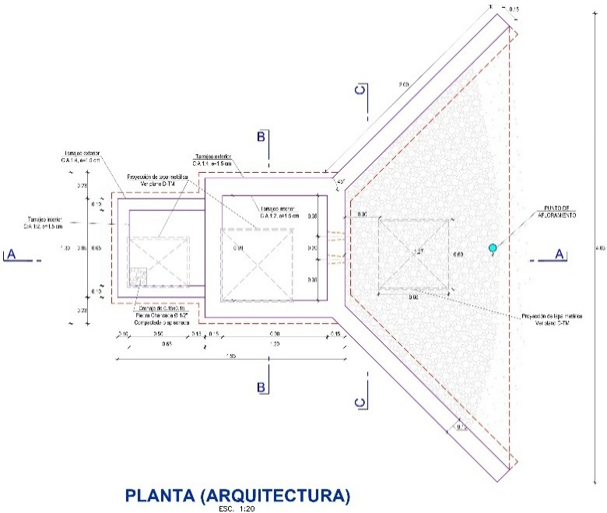 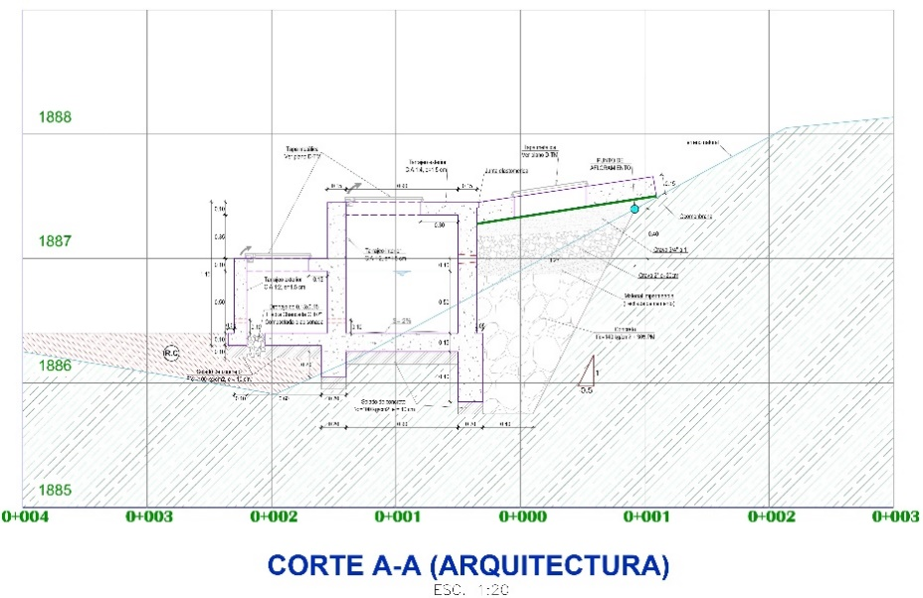

PARTIDA | DESCRIPCION | UNI | CANT | LARGO | ANCHO | ALTURA | SUB-TOTAL | TOTAL
01.02 | CAPTACION DE LADERA - "PROSPERO" CONSTRUCCION (01 UND)
01.02.01 | ESTRUCTURAS
01.02.01.01 | TRABAJOS PRELIMINARES
01.02.01.01.01 | LIMPIEZA DE TERRENO Y DESBROCE DE TERRENO MANUAL | m2 |  |  |  |  |  | 37.04
 | Captación |  | 1.00 | 5.76 | 6.43 |  | 37.04
01.02.01.01.02 | TRAZO Y REPLANTEO PRELIMINAR | m2 |  |  |  |  |  | 37.04
 | Captación |  | 1.00 | 5.76 | 6.43 |  | 37.04
01.02.01.01.03 | TRAZO Y REPLANTEO DURANTE EL PROCESO | m2 |  |  |  |  |  | 6.30
 | Aletas de protección |  | 1.00 | área | 3.90 |  | 3.90
 | Cámara húmeda |  | 1.00 | 1.30 | 1.30 |  | 1.69
 | Cámara seca |  | 1.00 | 0.95 | 0.75 |  | 0.71

01.02.01.02 | MOVIMIENTO DE TIERRAS
01.02.01.02.01 | EXCAVACION MANUAL EN TERRENO NORMAL | m3 |  |  |  |  |  | 16.50
 | Area de perfil y seccion |  | 1.00 | volumen |  | 16.50 | 16.50

01.02.01.02.02 | NIVELACION INTERIOR Y APISONADO (MANUAL) | m2 |  |  |  |  |  | 6.30
 | Aletas de protección |  | 1.00 | área | 3.90 |  | 3.90
 | Cámara húmeda |  | 1.00 | 1.30 | 1.30 |  | 1.69
 | Cámara seca |  | 1.00 | 0.95 | 0.75 |  | 0.71

01.02.01.02.03 | RELLENO COMPACTADO CON MATERIAL PROPIO SELECCIONADO | m3 |  |  |  |  |  | 4.50
 |  |  | 1.00 | volumen |  | 4.50 | 4.50

01.02.01.02.04 | ACARREO DE MAT. PARA RELLENO EN CAPTACIÓN | m3 |  |  |  |  |  | 14.63
 | Excavacion - Esponjamiento 20% |  | 1 | 1.20 | Volumen | 16.50 | 19.80
 | Relleno - Compactacion |  | -1 | 1.15 | Volumen | 4.50 | -5.18
01.02.01.03 | OBRAS DE CONCRETO SIMPLE
01.02.01.03.01 | CONCRETO SIMPLE F'C=100 KG/CM2, PARA SOLADO e=10cm | m2 |  |  |  |  |  | 3.38
 | Alas de protección |  | 2.00 | 2.00 | 0.25 |  | 1.000
 | Pantalla de captación |  | 1.00 | 1.20 | 0.20 |  | 0.240
 | Piso de la cámara Húmeda |  | 1.00 | 0.90 | 0.90 |  | 0.810
 | Cimiento de la cámara Húmeda |  | 2.00 | 1.10 | 0.20 |  | 0.440
 |  |  | 1.00 | 0.90 | 0.20 |  | 0.180
 | Cámara Seca |  | 1.00 | 0.75 | 0.95 |  | 0.712

01.02.01.03.02 | CONCRETO f'c=140 kg/cm2 + 30 %PM. | m3 |  |  |  |  |  | 1.95
 | Dado asentado 0.50x0.50m |  | 1.00 | 0.50 | 0.50 | 0.20 | 0.05
 | En la base de la zona de afloramiento |  | 1.00 | área | 0.79 | 2.40 | 1.90

01.02.01.03.03 | CONCRETO f'c=140 kg/cm2, EN DADOS | m3 |  |  |  |  |  | 0.02
 | Dado móvil de tubería de rebose y limpia |  | 1.00 | 0.30 | 0.30 | 0.20 | 0.02

01.02.01.04 | OBRAS DE CONCRETO ARMADO
01.02.01.04.01 | CONCRETO F'C=210 KG/CM2 S/MEZCLADORA PARA CIMENTACIÓN | m3 |  |  |  |  |  | 0.60
 | Cámara de filtros
 | Cimentación de aletas de protección |  | 2.00 | 2.00 | 0.15 | 0.55 | 0.33
 | Cámara humeda
 | Cimentación de muro frontal de ingreso a cámara humeda |  | 1.00 | 1.30 | 0.15 | 0.55 | 0.11
 | Cimentación de muros laterales |  | 2.00 | 1.10 | 0.15 | 0.35 | 0.12
 | Cámara seca
 | Cimentación de muro de salida a camará seca |  | 1.00 | 0.90 | 0.15 | 0.35 | 0.05
01.02.01.04.02 | CONCRETO F'C=210 KG/CM2 S/MEZCLADORA PARA MUROS | m3 |  |  |  |  |  | 1.13
 | Cámara de filtros
 | Muros de aletas de protección |  | 2.00 | 2.00 | 0.15 | 1.00 | 0.60
 | Cámara humeda
 | Muro frontal de ingreso a cámara húmeda |  | 1.00 | 0.90 | 0.15 | 0.95 | 0.13
 | Muros laterales |  | 2.00 | 1.05 | 0.15 | 0.95 | 0.30
 | Cámara seca
 | Muros laterales cámara seca |  | 2.00 | 0.75 | 0.10 | 0.50 | 0.08
 | Muro de salida de cámara seca |  | 1.00 | 0.65 | 0.10 | 0.50 | 0.03

01.02.01.04.03 | CONCRETO F'C=210 KG/CM2 S/MEZCLADORA PARA LOSA DE FONDO | m3 |  |  |  |  |  | 0.20
 | Cámara humeda
 | Cámara húmeda losa de fondo |  | 1.00 | 0.90 | 0.90 | 0.15 | 0.12
 | Cámara seca
 | Cámara seca losa de fondo |  | 1.00 | 0.95 | 0.80 | 0.10 | 0.08
01.02.01.04.04 | CONCRETO F'C=210 KG/CM2 S/MEZCLADORA PARA LOSA SUPERIOR | m3 |  |  |  |  |  | 0.69
 | Cámara de filtros
 | Sello sanitario superior (trapecio) |  | 1.00 | área | 3.97 | 0.15 | 0.60
 | Descuento tapa |  | -1.00 | 0.60 | 0.60 | 0.15 | -0.05
 | Cámara humeda
 | Cámara húmeda losa superior |  | 1.00 | 1.20 | 1.20 | 0.10 | 0.14
 | Descuento tapa |  | -1.00 | 0.60 | 0.60 | 0.10 | -0.04
 | Cámara seca
 | Cámara seca losa superior |  | 1.00 | 0.85 | 0.75 | 0.10 | 0.06
 | Descuento tapa |  | -1.00 | 0.50 | 0.40 | 0.10 | -0.02

01.02.01.04.05 | ENCOFRADO Y DESENCOFRADO EN MUROS | m2 |  |  |  |  |  | 17.85
 | Cámara de filtros
 | Muros de aletas de protección interior |  | 2.00 | 2.00 |  | 1.00 | 4.00
 | Muros de aletas de protección exterior |  | 2.00 | 2.00 |  | 1.00 | 4.00
 | Cámara humeda
 | Muro frontal de ingreso a cámara húmeda |  | 2.00 | 0.90 |  | 0.95 | 1.71
 | Muros internos de cámara húmeda |  | 3.00 | 0.90 |  | 0.95 | 2.57
 | Muros externos de cámara húmeda |  | 3.00 | 1.20 |  | 0.95 | 3.42
 | Cámara seca
 | Muros internos de cámara seca |  | 3.00 | 0.65 |  | 0.50 | 0.98
 | Muros externos de cámara seca |  | 1.00 | 0.85 |  | 0.50 | 0.43
 |  |  | 2.00 | 0.75 |  | 0.50 | 0.75

01.02.01.04.06 | ENCOFRADO Y DESENCOFRADO EN LOSAS | m2 |  |  |  |  |  | 5.80
 | Cámara de filtros
 | Sello sanitario superior para cámara de filtros |  | 1.00 | area | 3.39 |  | 3.39
 | Descuento tapa |  | -1.00 | 0.60 | 0.60 |  | -0.36
 | Lados laterales de la losa sanitaria superior para cámara de filtros |  | 2.00 | 2.00 |  | 0.15 | 0.60
 | Lados del borde de tapa |  | 4.00 | 0.60 |  | 0.15 | 0.36
 | Cámara humeda
 | Losa superior de cámara húmeda |  | 1.00 | 0.90 | 0.90 |  | 0.81
 | Descuento tapa |  | -1.00 | 0.60 | 0.60 |  | -0.36
 | Lados laterales de losa superior de cámara húmeda |  | 3.00 | 1.20 |  | 0.10 | 0.36
 | Lados del borde de tapa |  | 4.00 | 0.60 |  | 0.15 | 0.36
 | Cámara seca
 | Losa superior cámara seca |  | 1.00 | 0.65 | 0.65 |  | 0.42
 | Descuento tapa |  | -1.00 | 0.50 | 0.40 |  | -0.20
 | Lados laterales de losa superior de cámara seca |  | 2.00 | 0.75 |  | 0.10 | 0.15
 |  |  | 1.00 | 0.85 |  | 0.10 | 0.09
 | Lados del borde de tapa |  | 2.00 | 0.50 |  | 0.10 | 0.10
 |  |  | 2.00 | 0.40 |  | 0.10 | 0.08

01.02.01.04.07 | ACERO CORRUGADO f'y=4200 kg/cm2 G-60 | kg |  |  |  |  |  | 139.20
 | Acero en cámara de filtros |  | 1.00 |  |  | 61.09 | 61.09
 | Acero en cámara húmeda |  | 1.00 |  |  | 63.39 | 63.39
 | Acero en cámara seca |  | 1.00 |  |  | 14.72 | 14.72

01.02.02 | ARQUITECTURA
01.02.02.01 | REVOQUES Y ENLUCIDOS
01.02.02.01.01 | TARRAJEO INTERIOR CON IMPERMEABILIZANTE C:A 1:2, e=1.5 cm | m2 |  |  |  |  |  | 13.79
 | Cámara humeda
 | Muros interiores de cámara húmeda |  | 2.00 | 0.90 | 0.95 |  | 1.71
 |  |  | 2.00 | 0.90 | 0.95 |  | 1.71
 | Losa superior interior de cámara húmeda |  | 1.00 | 0.90 | 0.90 |  | 0.81
 | Descuento de tapa |  | -1.00 | 0.60 | 0.60 |  | -0.36
 | Bordes de tapa |  | 4.00 | 0.60 |  | 0.10 | 0.24
 | Piso de cámara húmeda |  | 1.00 | 0.90 | 0.90 |  | 0.81
 | Cámara de filtros
 | Interior de cámara de filtros - frontal |  | 1.00 | 0.90 | 1.00 |  | 0.90
 | Interior de cámara de filtros - laterales |  | 1.00 | 2.00 | 1.00 |  | 2.00
 |  |  | 1.00 | 2.00 | 1.00 |  | 2.00
 | Losa superior interior de cámara húmeda |  | 1.00 | área | 3.97 |  | 3.97
 | Descuento de tapa |  | -1.00 | 0.60 | 0.60 |  | -0.36
 | Bordes de tapa |  | 4.00 | 0.60 |  | 0.15 | 0.36

01.02.02.01.02 | TARRAJEO EXTERIOR C:A 1:4, e=1.5 cm | m2 |  |  |  |  |  | 17.61
 | Cámara de filtros
 | Exterior de cámara de filtros - laterales |  | 2.00 | 2.00 |  | 1.00 | 4.00
 | Losa superior exterior de cámara húmeda |  | 1.00 | área | 3.97 |  | 3.97
 | Descuento de tapa |  | -1.00 | 0.60 | 0.60 |  | -0.36
 | Borde de losa superior exterior |  | 2.00 | 2.00 |  | 0.15 | 0.60
 |  |  | 1.00 | 4.03 |  | 0.15 | 0.60
 | Cámara humeda
 | Exterior de cámara húmeda (muros) - lateral |  | 2.00 | 1.20 | 0.95 |  | 2.28
 | Frontal de cámara húmeda (muro) - frontal |  | 1.00 | 1.20 | 0.95 |  | 1.14
 | Losa superior exterior cámara húmeda |  | 1.00 | 1.20 | 1.20 |  | 1.44
 | Descuento de tapa |  | -1.00 | 0.60 | 0.60 |  | -0.36
 | Borde de losa superior exterior |  | 3.00 | 1.20 |  | 0.10 | 0.36
 | Cámara seca
 | Base de cámara seca |  | 1.00 | 0.65 | 0.65 |  | 0.42
 | Descuento de drenaje |  | -1.00 | 0.15 | 0.15 |  | -0.02
 | Muros interiores de cámara seca |  | 4.00 | 0.65 | 0.50 |  | 1.30
 | Losa superior interior de cámara seca |  | 1.00 | 0.65 | 0.65 |  | 0.42
 | Losa superior exterior de cámara seca |  | 1.00 | 0.65 | 0.65 |  | 0.42
 | Descuento de tapa |  | -1.00 | 0.50 | 0.40 |  | -0.20
 | Borde de tapa |  | 2.00 | 0.50 |  | 0.10 | 0.10
 |  |  | 2.00 | 0.40 |  | 0.10 | 0.08
 | Borde exterior de losa superior |  | 2.00 | 0.75 |  | 0.10 | 0.15
 |  |  | 1.00 | 0.85 |  | 0.10 | 0.09
 | Muro exterior laterales |  | 2.00 | 0.75 |  | 0.50 | 0.75
 | Muro exterior frontal |  | 1.00 | 0.85 |  | 0.50 | 0.43

01.02.02.01.03 | MORTERO PARA PENDIENTE DE FONDO MEZCLA C:A 1:5 | m2 |  |  |  |  |  | 0.81
 | Losa de fondo camara humeda |  | 1.00 | 0.90 | 0.90 |  | 0.81

01.02.02.02 | FILTROS
01.02.02.02.01 | FILTRO DE GRAVA GRUESA TAMAÑO MAXIMO 3/4"-1", e= 0.15 m | m3 |  |  |  |  |  | 0.53
 |  |  | 1.00 | area | 0.22 | 2.40 | 0.53

01.02.02.02.02 | FILTRO DE GRAVA TAMAÑO MAXIMO 2", e= 0.20 m | m3 |  |  |  |  |  | 0.58
 |  |  | 1.00 | area | 0.24 | 2.40 | 0.58

01.02.02.02.03 | FILTRO DE MATERIAL IMPERMEABLE (LECHADA DE CEMENTO), e= 0.15 m | m3 |  |  |  |  |  | 0.31
 |  |  | 1.00 | area | 0.13 | 2.40 | 0.31

01.02.02.03 | ESTRUCTURAS METALICAS
01.02.02.03.01 | SUMINISTRO E INSTALACION DE TAPA METALICA DE 0.60X0.60m, E=1/8" INC. LLAVE MAESTRA | und |  |  |  |  |  | 2.00
 |  |  | 2.00 |  |  |  | 2.00

01.02.02.03.02 | SUMINISTRO E INSTALACION DE TAPA METALICA DE 0.40X0.50m, E=1/8" INC. LLAVE MAESTRA | und |  |  |  |  |  | 1.00
 |  |  | 1.00 |  |  |  | 1.00
01.02.02.04 | PINTURA
01.02.02.04.01 | PINTURA C/ESMALTE 02 MANOS EN EXTERIORES | m2 |  |  |  |  |  | 10.94
 | Cámara de filtros
 | Exterior de losa superior |  | 1.00 | 2.40 | 1.41 |  | 3.38
 | Borde de losa superior |  | 2.00 | 2.00 |  | 0.15 | 0.60
 |  |  | 1.00 | 4.03 |  | 0.15 | 0.60
 | Descuento de tapa |  | -1.00 | 0.60 | 0.60 |  | -0.36
 | Cámara humeda
 | Exterior de losa superior |  | 1.00 | 1.20 | 1.20 |  | 1.44
 | Borde de losa superior |  | 2.00 | 1.20 |  | 0.10 | 0.24
 |  |  | 1.00 | 1.20 |  | 0.10 | 0.12
 | Descuento de tapa |  | -1.00 | 0.60 | 0.60 |  | -0.36
 | Exterior de muros |  | 3.00 | 1.20 |  | 0.95 | 3.42
 | Cámara seca
 | Exterior de losa superior |  | 1.00 | 0.85 | 0.75 |  | 0.64
 | Borde de losa superior |  | 2.00 | 0.75 |  | 0.10 | 0.15
 |  |  | 1.00 | 0.85 |  | 0.10 | 0.09
 | Descuento de tapa |  | -1.00 | 0.50 | 0.40 |  | -0.20
 | Exterior de muros |  | 2.00 | 0.75 |  | 0.50 | 0.75
 |  |  | 1.00 | 0.85 |  | 0.50 | 0.43

01.02.02.05 | SUMINISTRO E INSTALACION DE VALVULAS Y ACCESORIOS EN CAPTACION
01.02.02.05.01 | SUMINISTRO E INST. DE ACCESORIOS EN CAPTACION TIPO LADERA | und |  |  |  |  |  | 1.00
 | Línea de Salida
 | Tapon PVC SP 2" | und | 1.00
 | Tuberia de PVC SP con agujeros 2" | m | 0.30
 | Union Presión Rosca (Rosca Hembra) PVC 2" | und | 1.00
 | Adaptador PR PVC SP 2" | und | 4.00
 | Union universal PVC SP 2" | und | 2.00
 | Niple PVC SP 2" | und | 2.00
 | Valvula de compuerta de bronce 2" | und | 1.00
 | Tuberia PVC SP 2" | m | 1.00
 | Brida Rompe agua 2" | und | 1.00
 | Reducción de PVC SP de 2" a 1 1/2" | und | 1.00
 | Adaptador universal HDPE de 1 1/2" | und | 1.00

01.02.02.05.02 | SUMINISTRO E INST. DE ACCESORIOS DE REBOSE EN CAPTACION TIPO LADERA | und |  |  |  |  |  | 1.00
 | Línea de Rebose
 | Cono de rebose PVC SAL 3" | und | 1.00
 | Unión PVC SAL 2" | und | 2.00
 | Codo 90 PVC SAL 2" | und | 3.00
 | Tee PVC SAL 2'' | und | 2.00
 | Tapón Macho PVC SAL 2'' | und | 2.00
 | Tapón perforado PVC SAL 2" | und | 1.00
 | Tubería PVC SAL 2" | m | 6.60

01.02.02.06 | VARIOS
01.02.02.06.01 | SUMINISTRO E INSTALACION DE JUNTA ELASTOMERICA | m | 1.00 |  | 1.20 |  |  | 1.20

01.02.02.06.02 | SUMINISTRO E INSTALACION DE GEOMEMBRANA HDPE 1" | m2 |  |  |  |  |  | 3.39
 | Geomembrana HDPE 1" |  | 1.00 | Area: |  | 3.39 | 3.39

01.02.02.06.03 | PIEDRA CHANCADA DE 1/2" | m3 |  |  |  |  |  | 0.01
 |  |  | 1.00 | 0.15 | 0.15 | 0.20 | 0.005

01.02.02.06.04 | JUNTA WATER STOP NEOPRENO 6" | m |  |  |  |  |  | 4.80
 |  |  | 1.00 |  |  | perimetro | 4.80

01.02.02.06.05 | PRUEBA HIDRAULICA DE ESTANQUEIDAD EN ESTRUCTURA | m3 |  |  |  |  |  | 0.41
 |  |  | 1.00 | 0.90 | 0.90 | 0.50 | 0.41

01.02.03 | CERCO PERIMETRICO METALICO EN CAPTACION
01.02.03.01 | TRABAJOS PRELIMINARES
01.02.03.01.01 | LIMPIEZA DE TERRENO MANUAL | m2 |  |  |  |  |  | 9.99
 | Limpieza |  | 1.00 | 24.98 | 0.40 |  | 9.99

01.02.03.01.02 | TRAZO Y REPLANTEO PRELIMINAR | m2 |  |  |  |  |  | 9.99
 | Trazo y replanteo en cerco perimetrico |  | 1.00 | 24.98 | 0.40 |  | 9.99

01.02.03.01.03 | TRAZO Y REPLANTEO DURANTE EL PROCESO DE EJECUCION | m2 |  |  |  |  |  | 9.99
 | Trazo y replanteo en cerco perimetrico |  | 1.00 | 24.98 | 0.40 |  | 9.99

01.02.03.02 | MOVIMIENTO DE TIERRAS
01.02.03.02.01 | EXCAVACION EN TERRENO NORMAL | m3 |  |  |  |  |  | 1.15
 | Excavación a mano de terreno natural |  | 12.00 | 0.40 | 0.40 | 0.60 | 1.15

01.02.03.02.02 | ELIMINACION DE MATERIAL EXCEDENTE Dmax=30m | m3 |  |  |  |  |  | 1.38
 | esponjamiento = 1.2 |  | 1.00 | 1.20 | volumen | 1.15 | 1.38

01.02.03.03 | CONCRETO SIMPLE
01.02.03.03.01 | CONCRETO f'c=175 kg/cm2 EN DADOS DE POSTES | m3 |  |  |  |  |  | 1.15
 | Concreto f´c=175kg/cm2 para dado de postes |  | 12.00 | 0.40 | 0.40 | 0.60 | 1.15

01.02.03.04 | SUM. E INST. PARANTES VERTICALES
01.02.03.04.01 | SUM. E INST. TUBO NEGRO DE 3" e=2.50mm PARA POSTES H=2.50 | und |  |  |  |  |  | 12.00
 |  |  | 12.00 |  |  |  | 12.00

01.02.03.04.02 | UNIÓN DE TUBO CON PERFIL DE 3"X2.5mm L=5cm | und |  |  |  |  |  | 66.00
 | Vista 1 |  | 18.00 |  |  |  | 18.00
 | Vista 2 |  | 12.00 |  |  |  | 12.00
 | Vista 3 |  | 18.00 |  |  |  | 18.00
 | Vista 4 |  | 18.00 |  |  |  | 18.00

01.02.03.05 | SUM. E INST. PERFIL EN L 1 1/2" X 1 1/2" X 3/16"
01.02.03.05.01 | SUM. E INST. PERFIL EN L 1 1/2" X 1 1/2" X 3/16" PARA MALLAS | m |  |  |  |  |  | 130.43
 | Suministro e instalación de perfil en VISTA 1
 | Tramo 1-2 |  | 2.00 | perimetro | 5.90 |  | 11.80
 | Tramo 2-3 |  | 1.00 | perimetro | 6.00 |  | 6.00
 |  |  | 1.00 | perimetro | 6.00 |  | 6.00
 | Tramo 3-4 |  | 2.00 | perimetro | 5.95 |  | 11.90
 | Suministro e instalación de perfil en VISTA 2
 | Tramo 4-5 |  | 1.00 | perimetro | 6.30 |  | 6.30
 |  |  | 1.00 | perimetro | 6.30 |  | 6.30
 | Tramo 5-6 |  | 2.00 | perimetro | 6.35 |  | 12.70
 | Suministro e instalación de perfil en VISTA 3
 | Tramo 7-8 |  | 2.00 | perimetro | 5.90 |  | 11.80
 | Tramo 8-9 |  | 1.00 | perimetro | 5.90 |  | 5.90
 |  |  | 1.00 | perimetro | 5.90 |  | 5.90
 | Tramo 9-10 |  | 1.00 | perimetro | 5.90 |  | 5.90
 |  |  | 1.00 | perimetro | 5.90 |  | 5.90
 | Suministro e instalación de perfil en VISTA 4
 | Tramo 10-11 |  | 2.00 | perimetro | 5.67 |  | 11.34
 | Tramo 11-12 |  | 2.00 | perimetro | 5.67 |  | 11.34
 | Tramo 12-1 |  | 1.00 | perimetro | 5.68 |  | 5.68
 |  |  | 1.00 | perimetro | 5.67 |  | 5.67
01.02.03.06 | SUM. E INST. MALLA OLIMPICA
01.02.03.06.01 | SUMINISTRO E INSTALACIÓN DE MALLA METÁLICA GALVANIZADA N°12 COCADAS 2"X2" | m2 |  |  |  |  |  | 42.50
 | Suministro e instalación de malla en VISTA 1
 | Tramo 1-2 |  | 2.00 | área | 1.95 |  | 3.90
 | Tramo 2-3 |  | 1.00 | área | 1.95 |  | 1.95
 |  |  | 1.00 | área | 1.95 |  | 1.95
 | Tramo 3-4 |  | 2.00 | área | 1.95 |  | 3.90
 | Suministro e instalación de malla en VISTA 2
 | Tramo 4-5 |  | 2.00 | área | 2.15 |  | 4.30
 | Tramo 5-6 |  | 2.00 | área | 2.15 |  | 4.30
 | Suministro e instalación de malla en VISTA 3
 | Tramo 7-8 |  | 2.00 | área | 1.95 |  | 3.90
 | Tramo 8-9 |  | 1.00 | área | 1.95 |  | 1.95
 |  |  | 1.00 | área | 1.95 |  | 1.95
 | Tramo 9-10 |  | 1.00 | área | 1.95 |  | 1.95
 |  |  | 1.00 | área | 1.95 |  | 1.95
 | Suministro e instalación de malla en VISTA 4
 | Tramo 10-11 |  | 2.00 | área | 1.75 |  | 3.50
 | Tramo 11-12 |  | 2.00 | área | 1.75 |  | 3.50
 | Tramo 12-1 |  | 2.00 | área | 1.75 |  | 3.50

01.02.03.07 | SUM. E INST. PUERTA MET. C/MALLA GALVANIZADA
01.02.03.07.01 | SUM. E INST. PUERTA MET. C/MALLA METALICA GALVANIZADA DE N°12 Y TUBO NEGRO 3" | und | 1.00 | 1.00 |  |  | 1.00 | 1.00

01.02.03.08 | PINTURA EN CERCO PERIMETRICO
01.02.03.08.01 | PINTADO 1RA MANO C/PINTURA EPOXICA | m2 |  |  |  |  |  | 111.98
 | En tubo de 3" |  | 12.00 | 0.24 |  | 2.30 | 6.62
 | En union de tubo con perfil |  | 66.00 | 0.24 |  | 0.05 | 0.79
 | En perfil metálico horizontal en VISTA 1 |  | 1.00 | 0.15 |  | 35.70 | 5.36
 | En perfil metálico horizontal en VISTA 2 |  | 1.00 | 0.15 |  | 25.30 | 3.79
 | En perfil metálico horizontal en VISTA 3 |  | 1.00 | 0.15 |  | 35.40 | 5.31
 | En perfil metálico horizontal en VISTA 4 |  | 1.00 | 0.15 |  | 34.03 | 5.10
 | En malla galvanizada |  | 2.00 |  | area | 42.50 | 85.00

1.4 RESERV. 5M3
HOJA DE METRADOS DE SISTEMA DE AGUA POTABLE
"CREACION DEL SERVICIO DE AGUA POTABLE RURAL Y CREACION DEL SERVICIO DE ALCANTARILLADO U OTRAS FORMAS DE DISPOSICION SANITARIA DE EXCRETAS EN EL SECTOR NUEVA ESPERANZA DE LA CC.NN. BAJO PITOCUNA DISTRITO DE RIO NEGRO, PROVINCIA DE SATIPO, DEPARTAMENTO DE JUNIN"

RESERVORIO CUADRADO APOYADO DE V=5 m3

 | 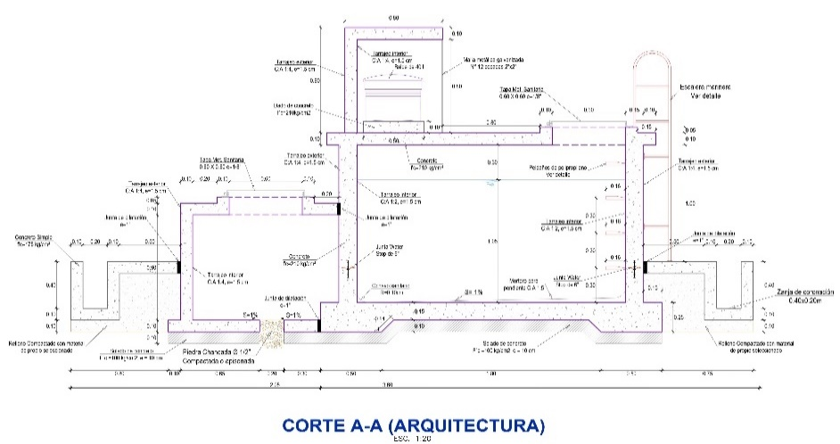 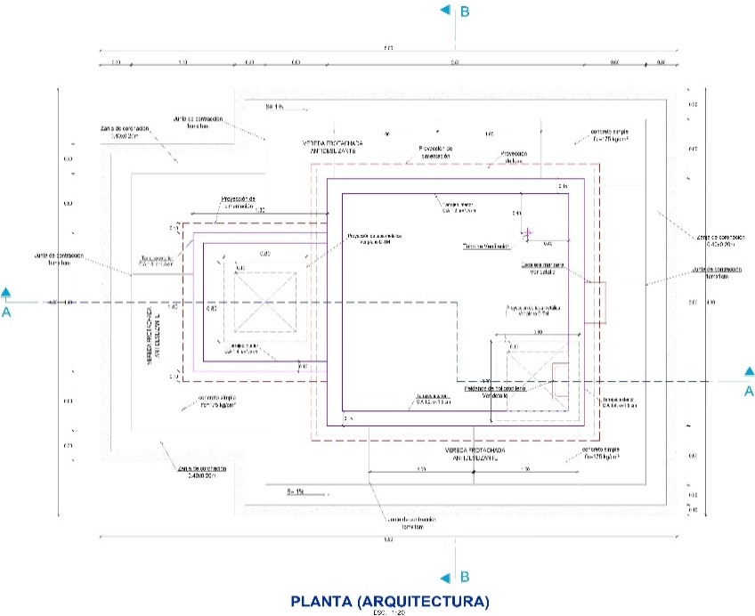

PARTIDA | DESCRIPCION | UNID. | VECES | LONG. | ANCHO/AREA | ALTURA | SUB-TOTAL | TOTAL
01.04 | RESERVORIO CUADRADO APOYADO DE V=5 m3 |  | 1.00
01.04.01 | ESTRUCTURAS
01.04.01.01 | TRABAJOS PRELIMINARES

01.04.01.01.01 | LIMPIEZA Y DESBROCE DE TERRENO MANUAL | m2 |  |  |  |  |  | 47.88
 |  |  | 1.00 | 7.60 | 6.30 |  | 47.88

01.04.01.01.02 | TRAZO Y REPLANTEO PRILIMINAR | m2 |  |  |  |  |  | 47.88
 |  |  | 1.00 | 7.60 | 6.30 |  | 47.88

01.04.01.01.03 | TRAZO Y REPLANTEO DURANTE EL PROCESO | m2 |  |  |  |  |  | 22.89
 | Cámara húmeda |  | 1.00 | 2.80 | 2.80 |  | 7.84
 | Cámara de válvulas |  | 1.00 | 1.60 | 1.40 |  | 2.24
 | Vereda |  | 1.00 | área | 12.81 |  | 12.81

01.04.01.02 | MOVIMIENTO DE TIERRAS

01.04.01.02.01 | EXCAVACION MANUAL EN TERRENO NORMAL | m3 |  |  |  |  |  | 13.37
 | Ver plano de movimiento de tierras - CTL-PMT-01 |  | 1.00 |  |  | Volumen | 13.37

01.04.01.02.02 | NIVELACIÓN INTERIOR Y APISONADO (MANUAL) | m2 |  |  |  |  |  | 22.89
 | Cámara húmeda |  | 1.00 | 2.80 | 2.80 |  | 7.84
 | Cámara de válvulas |  | 1.00 | 1.60 | 1.40 |  | 2.24
 | Vereda |  | 1.00 | área | 12.81 |  | 12.81

01.04.01.02.03 | RELLENO COMPACTADO CON MATERIAL PROPIO SELECCIONADO | m3 |  |  |  |  |  | 2.57
 | Ver plano de movimiento de tierras - CTL-PMT-02 |  | 1.00 |  |  | Volumen | 2.57

01.04.01.02.04 | ACARREO Y ELIMINACION DE MATERIAL EXCEDENTE Dmax=30 m | m3 |  |  |  |  |  | 13.08
 | Excavacion - Esponjamiento 20% |  | 1.00 |  | 1.20 | 13.37 | 16.04
 | Relleno - Compactacion 85% |  | -1.00 |  | 1.15 | 2.57 | -2.96

01.04.02 | CÁMARA HUMEDA O ALMACENAMIENTO DE RESERVORIO
01.04.02.01 | OBRAS DE CONCRETO SIMPLE
01.04.02.01.01 | SOLADO f'c=100 Kg/cm2, e=10 cm | m2 |  |  |  |  |  | 7.84
 | Base de cámara húmeda |  | 1.00 | 2.80 | 2.80 |  | 7.84

01.04.02.02 | OBRAS DE CONCRETO ARMADO
01.04.02.02.01 | CONCRETO F'C=210 KG/CM2 PARA CIMENTACIÓN Y LOSA DE FONDO | m3 |  |  |  |  |  | 2.24
 | Zapata seccion 1 |  | 1.00 | 11.20 | 0.50 | 0.25 | 1.40

 | Zapata seccion 2
 |  |  | 1.00 | 11.20 | 0.10 | 0.15 | 0.17

 | Losa de Fondo |  | 1.00 | 2.80 | 1.60 | 0.15 | 0.67

01.04.02.02.02 | CONCRETO f'c=210 kg/cm2 EN MUROS | m3 |  |  |  |  |  | 1.90
 | Muros laterales |  | 2.00 | 2.50 | 0.15 | 1.35 | 1.01
 | Muros frontal y posterior |  | 2.00 | 2.20 | 0.15 | 1.35 | 0.89

01.04.02.02.03 | CONCRETO F'C=210 KG/CM2 PARA LOSA SUPERIOR | m3 |  |  |  |  |  | 0.70
 | Losa superior |  | 1.00 | 2.70 | 2.70 | 0.10 | 0.73
 | Descuento de tapa |  | -1.00 | 0.60 | 0.60 | 0.10 | -0.04
 | Borde de soporte de tapa |  | 2.00 | 0.80 | 0.10 | 0.05 | 0.01

01.04.02.02.04 | ENCOFRADO Y DESENCOFRADO PARA LOSA DE FONDO | m2 |  |  |  |  |  | 2.80
 | Borde de losa de Fondo |  | 1.00 | 11.20 |  | 0.25 | 2.80

01.04.02.02.05 | ENCOFRADO Y DESENCOFRADO EN MUROS | m2 |  |  |  |  |  | 25.38
 | Interior de muros |  | 4.00 | 2.20 |  | 1.35 | 11.88
 | Exterior de muros |  | 4.00 | 2.50 |  | 1.35 | 13.50

01.04.02.02.06 | ENCOFRADO Y DESENCOFRADO PARA LOSA SUPERIOR | m2 |  |  |  |  |  | 7.12
 | Parte interior de losa superior |  | 1.00 | 2.20 | 2.20 |  | 4.84
 | Parte interior del borde de la losa superior |  | 2.00 | 2.70 | 0.10 |  | 0.54
 |  |  | 2.00 | 2.50 | 0.10 |  | 0.50
 | Descuento de tapa |  | -1.00 | 0.60 | 0.60 |  | -0.36
 | Borde interior de soporte de tapa |  | 4.00 | 0.60 |  | 0.15 | 0.36
 | Borde exterior de soporte de tapa |  | 4.00 | 0.80 |  | 0.05 | 0.16
 | Borde de losa superior |  | 4.00 | 2.70 |  | 0.10 | 1.08

01.04.02.02.07 | ACERO CORRUGADO f'y=4200 kg/cm2 G-60 EN RESERVORIO | kg |  |  |  |  |  | 331.52
 | Acero en cámara húmeda |  | 1.00 |  |  |  | 331.52

01.04.02.03 | REVOQUES Y ENLUCIDOS
01.04.02.03.01 | TARRAJEO CON IMPERMEABILIZANTE MEZCLA 1:2; E=1.5 CM | m2 |  |  |  |  |  | 21.56
 | Interior de muros |  | 4.00 | 2.20 |  | 1.35 | 11.88
 | Base de cámara húmeda |  | 1.00 | 2.20 | 2.20 |  | 4.84
 | Interior de losa superior |  | 1.00 | 2.20 | 2.20 |  | 4.84
 | Descuento de tapa |  | -1.00 | 0.60 | 0.60 |  | -0.36
 | Borde interior de soporte de tapa |  | 4.00 | 0.60 |  | 0.15 | 0.36

01.04.02.03.02 | TARRAJEO INTERIOR Y EXTERIOR MEZCLA 1:4 E=1.5 CM | m2 |  |  |  |  |  | 22.99
 | Exterior de muros |  | 4.00 | 2.50 |  | 1.35 | 13.50
 | Parte inferior de borde de losa superior |  | 2.00 | 2.70 | 0.10 |  | 0.54
 |  |  | 2.00 | 2.50 | 0.10 |  | 0.50
 | Parte exterior de losa superior |  | 1.00 | 2.70 | 2.70 |  | 7.29
 | Descuento de tapa |  | -1.00 | 0.60 | 0.60 |  | -0.36
 | Borde exterior de soporte de tapa |  | 4.00 | 0.80 |  | 0.05 | 0.16
 | Parte superior de soporte de tapa |  | 2.00 | 0.80 | 0.10 |  | 0.16
 |  |  | 2.00 | 0.60 | 0.10 |  | 0.12
 | Borde exterior de losa |  | 4.00 | 2.70 |  | 0.10 | 1.08

01.04.02.03.03 | MORTERO PARA PENDIENTE DE FONDO C:A 1:5 | m2 |  |  |  |  |  | 4.84
 | Losa de fondo de cámara humeda |  | 1.00 | 2.20 | 2.20 |  | 4.84

01.04.02.04 | PINTURA
01.04.02.04.01 | PINTURA LATEX EN EXTERIORES (DOS MANOS) PARA ESTRUCTURAS | m2 |  |  |  |  |  | 22.87
 | Exterior de muros |  | 4.00 | 2.50 | 1.35 |  | 13.50
 | Exterior de losa superior |  | 1.00 | 2.70 | 2.70 |  | 7.29
 | Descuento de tapa |  | -1.00 | 0.60 | 0.60 |  | -0.36
 | Borde exterior de soporte de tapa |  | 4.00 | 0.80 |  | 0.05 | 0.16
 | Parte superior de soporte de tapa |  | 2.00 | 0.80 | 0.10 |  | 0.16
 | Parte inferior de borde de losa superior |  | 2.00 | 2.70 | 0.10 |  | 0.54
 |  |  | 2.00 | 2.50 | 0.10 |  | 0.50
 | Borde exterior de losa |  | 4.00 | 2.70 |  | 0.10 | 1.08

01.04.02.05 | ESTRUCTURA METÁLICA
01.04.02.05.01 | ESCALERA INTERIOR / PELDAÑOS DE POLIPROPILENO DE 12MM | und |  |  |  |  |  | 4.00
 | Peldaños de escalera interior |  | 4.00 |  |  |  | 4.00

01.04.02.05.02 | ESCALERA EXTERIOR/ TIPO MARINERA ESCALINES DE F°G° Ø=3/4" | und |  |  |  |  |  | 1.00
 | Escalera exterior tipo marinera |  | 1.00 |  |  |  | 1.00

01.04.02.05.03 | SUMINISTRO E INST. DE TAPA METALICA DE 0.60 x 0.60 m e=1/8" INC. ACCESORIOS + PINTURA | und |  |  |  |  |  | 1.00
 |  |  | 1.00 |  |  |  | 1.00

01.04.02.05.04 | SUMINISTRO E INST. DE ACCESORIOS DE TUBO DE VENTILACION F°G° Ø = 2" | und |  |  |  |  |  | 1.00
 |  |  | 1.00 |  |  |  | 1.00

01.04.02.06 | VARIOS
01.04.02.06.01 | SUMINISTRO E INSTALACION DE JUNTA WATER STOP NEOPRENO 6" | m |  |  |  |  |  | 10.00
 |  |  | 1.00 | perimetro | 10.00 |  | 10.00

01.04.02.06.02 | JUNTA EPOXICA PARA UNION DE CONCRETO | m2 |  |  |  |  |  | 1.50
 |  |  | 1.00 | 10.00 | 0.15 |  | 1.50

01.04.02.06.03 | PRUEBA HIDRÁULICA DE ESTANQUEIDAD EN ESTRUCTURA | m3 |  |  |  |  |  | 5.08
 |  |  | 1.00 | 2.20 | 2.20 | 1.05 | 5.08

01.04.03 | CÁMARA DE VÁLVULAS RESERVORIO
01.04.03.01 | OBRAS DE CONCRETO SIMPLE
01.04.03.01.01 | SOLADO f'c=100 Kg/cm2, e=10 cm | m3 |  |  |  |  |  | 0.22
 | Base de cámara seca |  |  | 1.60 | 1.40 | 0.10 | 0.22

01.04.03.02 | OBRAS DE CONCRETO ARMADO
01.04.03.02.01 | CONCRETO F'C=210 KG/CM2 PARA CIMENTACIÓN Y LOSA DE FONDO | m3 |  |  |  |  |  | 0.22
 | Losa de fondo |  | 1.00 | 1.60 | 1.40 | 0.10 | 0.22

01.04.03.02.02 | CONCRETO f'c=210 kg/cm2 EN MUROS | m3 |  |  |  |  |  | 0.34
 | Muros laterales |  | 2.00 | 1.30 | 0.10 | 0.90 | 0.23
 | Muros frontal |  | 1.00 | 1.20 | 0.10 | 0.90 | 0.11

01.04.03.02.03 | CONCRETO F'C=210 KG/CM2 PARA LOSA SUPERIOR | m3 |  |  |  |  |  | 0.16
 | Losa superior |  | 1.00 | 1.40 | 1.30 | 0.10 | 0.18
 | Descuento de tapa |  | -1.00 | 0.60 | 0.60 | 0.10 | -0.04
 | Borde de soporte de tapa |  | 2.00 | 0.80 | 0.10 | 0.05 | 0.01
 |  |  | 2.00 | 0.60 | 0.10 | 0.05 | 0.01

01.04.03.02.04 | ENCOFRADO Y DESENCOFRADO PARA LOSA DE FONDO | m2 |  |  |  |  |  | 0.44
 | Borde de losa de Fondo |  | 1.00 | 4.40 |  | 0.10 | 0.44

01.04.03.02.05 | ENCOFRADO Y DESENCOFRADO EN MUROS | m2 |  |  |  |  |  | 6.84
 | Interior de muros |  | 3.00 | 1.20 |  | 0.90 | 3.24
 | Exterior de muros laterales |  | 2.00 | 1.30 |  | 0.90 | 2.34
 | Exterior de muro frontal |  | 1.00 | 1.40 |  | 0.90 | 1.26

01.04.03.02.06 | ENCOFRADO Y DESENCOFRADO PARA LOSA SUPERIOR | m2 |  |  |  |  |  | 2.00
 | Parte interior de losa superior |  | 1.00 | 1.20 | 1.20 |  | 1.44
 | Descuento de tapa |  | -1.00 | 0.60 | 0.60 |  | -0.36
 | Borde interior de soporte de tapa |  | 4.00 | 0.60 |  | 0.15 | 0.36
 | Borde exterior de soporte de tapa |  | 4.00 | 0.80 |  | 0.05 | 0.16
 | Borde de losa superior lateral |  | 2.00 | 1.30 |  | 0.10 | 0.26
 | Borde de losa superior frontal |  | 1.00 | 1.40 |  | 0.10 | 0.14

01.04.03.02.07 | ACERO CORRUGADO f'y=4200 kg/cm2 G-60 EN CASETA DE VALVULAS | kg |  |  |  |  |  | 56.77
 | Acero en cámara de válvulas |  | 1.00 |  |  |  | 56.77

01.04.03.03 | REVOQUES Y ENLUCIDOS
01.04.03.03.01 | TARRAJEO INTERIOR Y EXTERIOR MEZCLA 1:4 E=1.5 CM | m2 |  |  |  |  |  | 12.02
 | Base de cámara |  | 1.00 | 1.20 | 1.20 |  | 1.44
 | Interior de muros |  | 3.00 | 1.20 |  | 0.90 | 3.24
 | Exterior de muros laterales |  | 2.00 | 1.30 |  | 0.90 | 2.34
 | Exterior de muro frontal |  | 1.00 | 1.40 |  | 0.90 | 1.26
 | Interior de losa superior |  | 1.00 | 1.20 | 1.20 |  | 1.44
 | Descuento de tapa |  | -1.00 | 0.60 | 0.60 |  | -0.36
 | Borde interior de soporte de tapa |  | 4.00 | 0.60 |  | 0.15 | 0.36
 | Exterior de losa superior |  | 1.00 | 1.40 | 1.30 |  | 1.82
 | Descuento de tapa |  | -1.00 | 0.60 | 0.60 |  | -0.36
 | Borde exterior de soporte de tapa |  | 4.00 | 0.80 |  | 0.05 | 0.16
 | Parte superior de soporte de tapa |  | 2.00 | 0.80 | 0.10 |  | 0.16
 |  |  | 2.00 | 0.60 | 0.10 |  | 0.12
 | Borde exterior de losa |  | 2.00 | 1.30 |  | 0.10 | 0.26
 |  |  | 1.00 | 1.40 |  | 0.10 | 0.14

01.04.03.04 | PINTURA
01.04.03.04.01 | PINTURA LATEX EN EXTERIORES (DOS MANOS) | m2 |  |  |  |  |  | 5.90
 | Exterior de muros laterales |  | 2.00 | 1.30 |  | 0.90 | 2.34
 | Exterior de muro frontal |  | 1.00 | 1.40 |  | 0.90 | 1.26
 | Exterior de losa superior |  | 1.00 | 1.40 | 1.30 |  | 1.82
 | Descuento de tapa |  | -1.00 | 0.60 | 0.60 |  | -0.36
 | Borde exterior de soporte de tapa |  | 4.00 | 0.80 |  | 0.05 | 0.16
 | Parte superior de soporte de tapa |  | 2.00 | 0.80 | 0.10 |  | 0.16
 |  |  | 2.00 | 0.60 | 0.10 |  | 0.12
 | Borde exterior de losa |  | 2.00 | 1.30 |  | 0.10 | 0.26
 |  |  | 1.00 | 1.40 |  | 0.10 | 0.14

01.04.03.05 | ESTRUCTURA METÁLICA
01.04.03.05.01 | SUMINISTRO E INST. DE TAPA METALICA DE 0.60 x 0.60 m e=1/8" INC. ACCESORIOS + PINTURA | und |  |  |  |  |  | 1.00
 |  |  | 1.00 |  |  |  | 1.00
01.04.03.06 | VARIOS
01.04.03.06.01 | PIEDRA CHANCADA DE Ø 1/2" | m3 |  |  |  |  |  | 0.01
 |  |  | 1.00 | area | 0.03 | 0.20 | 0.01

01.04.03.07 | INSTALACIONES HIDRÁULICAS
01.04.03.07.01 | SUMINISTRO E INST. DE ACCESORIOS DE INGRESO DEL RESERVORIO Ø = 1 1/2" | und |  |  |  |  |  | 1.00
 | Codo PVC SP x 90° Ø 1 1/2" |  | 5.00
 | Adaptador UPR PVC Ø 1 1/2" |  | 2.00
 | Unión universal F°G° Ø 1 1/2" |  | 2.00
 | Niple F°G° L=1 1/2" Ø 1 1/2" |  | 2.00
 | Válvula compuerta bronce Ø 1 1/2" |  | 1.00
 | Adaptador Universal HDPE Ø 1 1/2" |  | 1.00

01.04.03.07.02 | SUMINISTRO E INST. DE ACCESORIOS DE SALIDA DEL RESERVORIO Ø = 1 1/2" | und |  |  |  |  |  | 1.00
 | Canastilla PVC Ø 3" |  | 1.00
 | Adaptador UPR PVC Ø 1 1/2" |  | 2.00
 | Unión Universal F°G° Ø 1 1/2" |  | 2.00
 | Niple F°G° L=1 1/2" Ø 1 1/2" |  | 2.00
 | Válvula compuerta bronce Ø 1 1/2" |  | 1.00
 | Codo PVC SP x 90° Ø 1 1/2" |  | 2.00

01.04.03.07.03 | SUMINISTRO E INST. DE ACCESORIOS DE LIMPIEZA Y REBOSE DEL RESERVORIO Ø = 2" | und
 | Cono de rebose PVC Ø 4"x2" |  | 1.00
 | Adaptador UPR PVC Ø 2" |  | 2.00
 | Unión Universal F°G° Ø 2" |  | 2.00
 | Niple F°G° L=1 1/2" Ø 2" |  | 2.00
 | Válvula compuerta bronce Ø 2" |  | 1.00
 | Codo PVC SP x 90° Ø 2" |  | 2.00
 | Tee PVC SP Ø 2" |  | 1.00

01.04.03.07.04 | SUMINISTRO E INST. DE ACCESORIOS DE BY-PASS DEL RESERVORIO Ø = 1 1/2" | und |  |  |  |  |  | 1.00
 | Tee PVC SP Ø 1 1/2" |  | 1.00
 | Reducción PVC SP Ø 1 1/2" |  | 1.00
 | Adaptador UPR PVC Ø 1 1/2" |  | 2.00
 | Unión universal F°G° Ø 1 1/2" |  | 2.00
 | Niple F°G° L= 1 1/2" Ø 1 1/2" |  | 2.00
 | Válvula compuerta bronce Ø 1 1/2" |  | 1.00
 | Tee PVC SP Ø 1 1/2" |  | 1.00

01.04.04 | CASETA DE CLORACIÓN
01.04.04.01 | DOSIFICADOR DE CLORO
01.04.04.01.01 | ESTRUCTURA METALICA
01.04.04.01.01.01 | COBERTURA METALICA DE CALAMINA ALUZINC TR4 E=0.40MM | m2 |  |  |  |  |  | 4.08
 | COBERTURA METALICA DE ALUZINC |  | 1 |  | 1.96 | 2.08 | 4.08
 | Tubo cuadrado de F°G° de 2"x2" | m |  |  |  |  | 10.04
 | Horizontales longitudinales |  | 2 | 2.08 |  |  | 4.16
 | Horizontales transversales |  | 3 | 1.96 |  |  | 5.88
 | Pernos autoroscante | und | 42
01.04.04.01.01.02 | SUMINSTRO E INS. DE MALLA OLIMPICA N°12 CON COCADAS DE 2"x2" EN CASETA | m2 |  |  |  |  |  | 7.65
 | Posterior |  | 1 |  | 1.50 | 1.70 | 2.55
 | Laterales |  | 2 |  | 1.50 | 1.70 | 5.10
 | APU
 | Angulo estructural 1 1/2"x1 1/2"x1/8"
 | VERTICAL |  |  |  |  |  | 5.02
 | Frontal |  | 2 |  |  | 1.70 | 3.40
 | Medio |  | 4 |  |  | 1.70 | 6.80
 | Posterior |  | 6 |  |  | 1.70 | 10.20
 | HORIZONTAL
 | Transversal posterior |  | 4 |  |  | 1.50 | 6.00
 | Longitudinal |  | 8 |  |  | 1.50 | 12.00

01.04.04.01.01.03 | SUMIN. E INST. PERFIL EN L 1 1/2"X1 1/2"X3/16" PARA MALLAS | m |  |  |  |  | 38.04 | 38.04
 | VERTICAL
 | Frontal |  | 2 |  |  | 1.67 | 3.34
 | Medio |  | 4 |  |  | 1.67 | 6.68
 | Posterior |  | 6 |  |  | 1.67 | 10.02
 | HORIZONTAL
 | Transversal posterior |  | 4 |  |  | 1.50 | 6.00
 | Longitudinal |  | 8 |  |  | 1.50 | 12.00

01.04.04.01.01.04 | SUMINSTRO E INS. DE TUBO METALICO CUADRADO DE 2"X2" e=2.5mm , INCLUYE ANCLAJES | m |  |  |  |  |  | 34.04
 | Tubo cuadrado de F°G° de 2"x2" | m
 | Frontal |  | 2 | 2.00 |  |  | 4.00
 | Medio |  | 2 | 1.82 |  |  | 3.64
 | Posterior |  | 3 | 1.80 |  |  | 5.40
 | Horizontales longitudinales |  | 8 | 1.50 |  |  | 12.00
 | Horizontales transversales |  | 6 | 1.50 |  |  | 9.00
 | Pernos de anclaje autoperforantes 8 x 1" | und | 8 |  |  |  | 0.24
 | Perfil metalico de 2" x 2" x 1/4" | und | 4 |  |  |  | 0.12
01.04.04.01.01.05 | SUMINSTRO E INS. APOYOS DE TUBO METALICO RECTANGULAR DE 2"X3" e=2.5mm | m |  |  |  |  |  | 10.85
 | Tubo cuadrado de F°G°2''x3'', L=0.95m |  | 7 | 0.95 |  |  | 6.65
 | Tubo cuadrado de F°G°2''x3'', L=0.6m |  | 7 | 0.60 |  |  | 4.20

01.04.04.01.01.06 | SUMINSTRO E INS. DE PUERTA METALICA DE SISTEMA DE CLORACION | und |  |  |  |  |  | 1.00
 | APU
 | Cerrojo zincado negro 6" | und |  |  |  |  |  | 1.00
 | Candado 40mm | und |  |  |  |  |  | 1.00
 | Plancha de acero 1/4" de 15cmx15cm | und |  |  |  |  |  | 1.00
 | bisagras | und |  |  |  |  |  | 6.00
 | Malla Olimpica N°12 | m2 |  |  |  |  |  | 2.55
 | frontal |  | 1 | 1.50 |  | 1.70 | 2.55
 | Tubo cuadrado metalico de 1"x1"x2.5mm | m |  |  |  |  |  | 11.00
 | verticales |  | 4 | 1.70 |  |  | 6.80
 | horizontal |  | 6 | 0.70 |  |  | 4.20
 | Angulo estructural 1 1/2"x1 1/2"x3/16" | m |  |  |  |  |  | 12.80
 | vertical |  | 4 | 1.70 |  |  | 6.80
 | horizontal |  | 8 | 0.75 |  |  | 6.00

01.04.04.01.02 | ACCESORIOS
01.04.04.01.02.01 | SUMINSTRO E INS. DE ACCESORIOS DEL SISTEMA DE CLORACION | Und |  |  |  |  |  | 1.00
 | Tanque de Polietileno de 250 lt | und | 1
 | Balde de plastico 30Lt | und | 1
 | Codo PVC SP 1/2" x 90° | und | 7
 | Union Universal PVC 1/2" | und | 5
 | Grifo esferico PVC 1/2" | und | 1
 | Valvula esferica de 1/2" | und | 2
 | Valvula flotadora PVC 1/2" | und | 1
 | Reduccion de 1/2 "a 3/8" | und | 1
 | Válvula Desviadora de Purificador ∅1/2" | und | 1
 | Tee SP PVC | und | 1
 | Adaptador PVC 1/2" | und | 4
 | Valvula flotadora PVC 3/8" | und | 1
 | Tubo visor transparente PVC 1/2" | und | 1
 | Tuberia PVC SP 1/2" | m | 10
 | Tuberia PVC SP 3/8" | m | 1
 | Cinta teflon | und | 5
 | Pegamento para PVC 1/4 gln - uniones | und | 1

01.04.05 | VEREDA Y ZANJA DE CORONACIÓN
01.04.05.01 | CONCRETO SIMPLE
01.04.05.01.01 | CONCRETO f'c=175 kg/cm2 EN VEREDA Y ZANJA DE CORONACION | m3 |  |  |  |  |  | 2.97
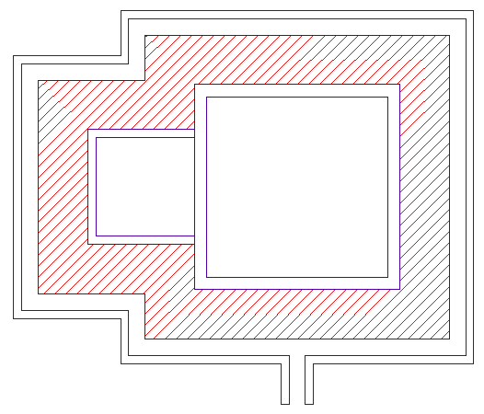
 | Vereda |  | 1.00 | Área | 9.00 | 0.10 | 0.90

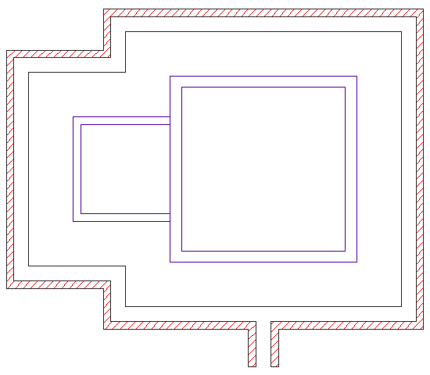
 | Borde exterior de zanja de coronación |  | 1.00 | Área | 2.02 | 0.50 | 1.01

 | Borde interior de zanja de coronación |  | 1.00 | Área | 1.70 | 0.40 | 0.68
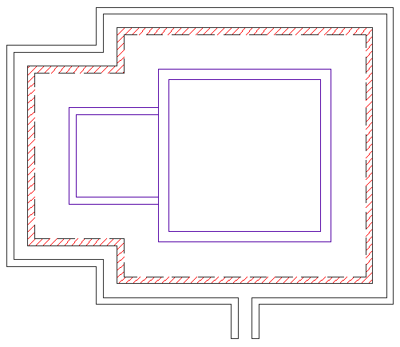

 | Base de zanja de coronación |  | 1.00 | Área | 3.76 | 0.10 | 0.38
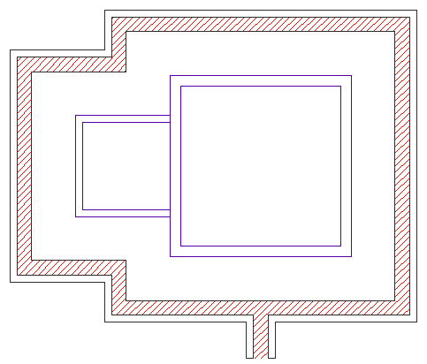

01.04.05.01.02 | ENCOFRADO Y DESENCOFRADO EN VEREDA Y ZANJA DE CORONACION | m2 |  |  |  |  |  | 31.10
 | Parte exterior de zanja de coronación |  | 1.00 | perimetro | 16.60 | 0.40 | 6.64

 | Parte exterior de zanja de coronación |  | 1.00 | perimetro | 19.80 | 0.50 | 9.90

 | Parte interior de zanja de coronación |  | 1.00 | perimetro | 17.40 | 0.40 | 6.96

 | Parte interior de zanja de coronación |  | 1.00 | perimetro | 19.00 | 0.40 | 7.60

01.04.05.02 | VARIOS
01.04.05.02.01 | JUNTAS CON TEKNOPORT DE E=1" | m |  |  |  |  |  | 12.60
 | Borde de cámara de válvula y cámara húmeda |  | 1.00 | 12.60 |  |  | 12.60

01.04.05.02.02 | SELLADO DE JUNTA - RODON ∅ 1 1/4" | m |  |  |  |  |  | 12.60
 | Borde de cámara de válvula y cámara húmeda |  | 1.00 | 12.60 |  |  | 12.60

01.04.05.02.03 | SELLADO DE JUNTAS ELASTOMERICO DE POLIUTERANO 1"x1/2" | m |  |  |  |  |  | 12.60
 | Borde de cámara de válvula y cámara húmeda |  | 1.00 | 12.60 |  |  | 12.60

01.04.06 | CERCO PERIMÉTRICO METALICO EN RESERVORIO
01.04.06.01 | TRABAJOS PRELIMINARES
01.04.06.01.01 | LIMPIEZA DE TERRENO MANUAL | m2 |  |  |  |  |  | 11.76
 | Limpieza |  | 1.00 | 29.40 | 0.40 |  | 11.76

01.04.06.01.02 | TRAZO Y REPLANTEO PRELIMINAR | m2 |  |  |  |  |  | 11.76
 | Trazo y replanteo en cerco perimetrico |  | 1.00 | 29.40 | 0.40 |  | 11.76

01.04.06.01.03 | TRAZO Y REPLANTEO DURANTE EL PROCESO | m2 |  |  |  |  |  | 11.76
 | Trazo y replanteo en cerco perimetrico |  | 1.00 | 29.40 | 0.40 |  | 11.76

01.04.06.02 | MOVIMIENTO DE TIERRAS
01.04.06.02.01 | EXCAVACIÓN MANUAL EN TERRENO NORMAL | m3 |  |  |  |  |  | 1.15
 | Excavacion de soporte para poste |  | 12.00 | 0.40 | 0.40 | 0.60 | 1.15

01.04.06.02.02 | ACARREO Y ELIMINACION DE MAT. EXCEDENTE Dmax=30 m | m3 |  |  |  |  |  | 1.38
 | Esponjamiento 20% |  | 1.00 | 1.20 | Volumen | 1.15 | 1.38

01.04.06.03 | OBRAS DE CONCRETO SIMPLE
01.04.06.03.01 | CONCRETO f'c=175 kg/cm2 EN DADOS DE POSTES | m3 |  |  |  |  |  | 1.15
 | Concreto f´c=175kg/cm2 para dado de postes |  | 12.00 | 0.40 | 0.40 | 0.60 | 1.15

01.04.06.04 | SUM. E INST. PARANTES VERTICALES
01.04.06.04.01 | SUM. E INST. TUBO NEGRO DE 3" e=2.50mm PARA POSTES H=2.50 | und |  |  |  |  |  | 12.00
 |  |  | 12.00 |  |  |  | 12.00

01.04.06.04.02 | UNIÓN DE TUBO CON PERFIL DE 3"X2.5mm L=5cm | und |  |  |  |  |  | 66.00
 | Vista 1 |  | 18.00 |  |  |  | 18.00
 | Vista 2 |  | 18.00 |  |  |  | 18.00
 | Vista 3 |  | 18.00 |  |  |  | 18.00
 | Vista 4 |  | 12.00 |  |  |  | 12.00

01.04.06.05 | SUM. E INST. PERFIL EN L 1 1/2" X 1 1/2" X 3/16"
01.04.06.05.01 | SUM. E INST. PERFIL EN L 1 1/2" X 1 1/2" X 3/16" PARA MALLAS | m |  |  |  |  |  | 139.43
 | Suministro e instalación de perfil en VISTA 1
 | Tramo 1-12 |  | 1.00 | perimetro | 6.42 |  | 6.42
 |  |  | 1.00 | perimetro | 6.65 |  | 6.65
 | Tramo 12-11 |  | 2.00 | perimetro | 6.42 |  | 12.84
 | Tramo 11-10 |  | 2.00 | perimetro | 6.42 |  | 12.84
 | Suministro e instalación de perfil en VISTA 2
 | Tramo 4-3 |  | 2.00 | perimetro | 5.98 |  | 11.96
 | Tramo 3-2 |  | 2.00 | perimetro | 5.98 |  | 11.96
 | Tramo 2-1 |  | 2.00 | perimetro | 5.99 |  | 11.98
 | Suministro e instalación de perfil en VISTA 3
 | Tramo 7-6 |  | 1.00 | perimetro | 6.41 |  | 6.41
 |  |  | 1.00 | perimetro | 6.41 |  | 6.41
 | Tramo 6-5 |  | 1.00 | perimetro | 6.41 |  | 6.41
 |  |  | 1.00 | perimetro | 6.41 |  | 6.41
 | Tramo 5-4 |  | 1.00 | perimetro | 6.41 |  | 6.41
 |  |  | 1.00 | perimetro | 6.41 |  | 6.41
 | Suministro e instalación de perfil en VISTA 4
 | Tramo 9-8 |  | 2.00 | perimetro | 6.58 |  | 13.16
 | Tramo 8-7 |  | 2.00 | perimetro | 6.58 |  | 13.16

01.04.06.06 | SUM. E INST. MALLA OLIMPICA
01.04.06.06.01 | SUMINISTRO E INSTALACIÓN DE MALLA METÁLICA GALVANIZADA N°12 COCADAS 2"X2" | m2 |  |  |  |  |  | 52.02
 | Suministro e instalación de perfil en VISTA 1
 | Tramo 1-12 |  | 2.00 | área | 2.45 |  | 4.90
 | Tramo 12-11 |  | 2.00 | área | 2.45 |  | 4.90
 | Tramo 11-10 |  | 2.00 | área | 2.45 |  | 4.90
 | Suministro e instalación de perfil en VISTA 2
 | Tramo 4-3 |  | 2.00 | área | 2.03 |  | 4.06
 | Tramo 3-2 |  | 2.00 | área | 2.03 |  | 4.06
 | Tramo 2-1 |  | 2.00 | área | 2.03 |  | 4.06
 | Suministro e instalación de perfil en VISTA 3
 | Tramo 7-6 |  | 2.00 | área | 2.45 |  | 4.90
 | Tramo 6-5 |  | 2.00 | área | 2.45 |  | 4.90
 | Tramo 5-4 |  | 2.00 | área | 2.45 |  | 4.90
 | Suministro e instalación de perfil en VISTA 4
 | Tramo 9-8 |  | 2.00 | área | 2.61 |  | 5.22
 | Tramo 8-7 |  | 2.00 | área | 2.61 |  | 5.22

01.04.06.07 | SUM. E INST. PUERTA MET. C/MALLA GALVANIZADA
01.04.06.07.01 | SUM. E INST. PUERTA MET. C/MALLA METALICA GALVANIZADA DE N°12 Y TUBO NEGRO 3" | und | 1.00 |  |  |  | 1.00 | 1.00

01.04.06.08 | PINTURA EN CERCO PERIMETRICO
01.04.06.08.01 | PINTADO 1RA MANO C/PINTURA EPOXICA | m2 |  |  |  |  |  | 132.37
 | En tubo de 3" |  | 12.00 | 0.24 |  | 2.30 | 6.62
 | En union de tubo con perfil |  | 66.00 | 0.24 |  | 0.05 | 0.79
 | En perfil metálico horizontal en VISTA 1 |  | 1.00 | 0.15 |  | 38.75 | 5.81
 | En perfil metálico horizontal en VISTA 2 |  | 1.00 | 0.15 |  | 35.90 | 5.39
 | En perfil metálico horizontal en VISTA 3 |  | 1.00 | 0.15 |  | 38.46 | 5.77
 | En perfil metálico horizontal en VISTA 4 |  | 1.00 | 0.15 |  | 26.32 | 3.95
 | En malla galvanizada |  | 2.00 |  | área | 52.02 | 104.04

1.7 VALV-AIRE
HOJA DE METRADOS DE AGUA POTABLE
"CREACION DEL SERVICIO DE AGUA POTABLE RURAL Y CREACION DEL SERVICIO DE ALCANTARILLADO U OTRAS FORMAS DE DISPOSICION SANITARIA DE EXCRETAS EN EL SECTOR NUEVA ESPERANZA DE LA CC.NN. BAJO PITOCUNA DISTRITO DE RIO NEGRO, PROVINCIA DE SATIPO, DEPARTAMENTO DE JUNIN"
VALVULA DE AIRE

 |  |  |  |  |  |  |  |  | N° | ACCESORIOS | UNIDAD
 |  |  |  |  |  |  |  |  | 1 | Valvula de aire | 01
 |  |  |  |  |  |  |  |  | 2 | Niple PVC L=1" | 04
 |  |  |  |  |  |  |  |  | 3 | Union universal PVC | 02
 |  |  |  |  |  |  |  |  | 4 | Valvula compuerta Bronce | 01 | Ø = 3/4"
 |  |  |  |  |  |  |  |  | 5 | Reduccion PVC SP | 01
 |  |  |  |  |  |  |  |  | 6 | Tee PVC SP | 01

PARTIDA | DESCRIPCION | UNIDAD | VECES | LONGITUD | ANCHO | ALTURA | SUB-TOTAL | TOTAL | VALVULA DE AIRE Ø = 3/4" x
01.07 | VALVULA DE AIRE (1 und.) |  | 1
 | VALVULA DE AIRE Ø = 3/4" x Ø = 3/4" |  | 1 |  |  |  |  |  | Ø = 3/4"

01.07.01 | TRABAJOS PRELIMINARES |  | 1 |  |  |  |  |  | Descripcion | Medida | Unidad
01.07.01.01 | LIMPIEZA Y DESBROCE DE TERRENO MANUAL | m2 |  |  |  |  | 2.72 | 2.72 | Caja de Valvulas
 | Caja de valvula |  | 1 | 1.65 | 1.65 |  | 2.72 |  | Ancho | 0.6 | m
 |  |  |  |  |  |  |  |  | Largo | 0.6 | m
01.07.01.02 | TRAZO Y REPLANTEO PRELIMINAR PARA ESTRUCTURAS | m2 |  |  |  |  | 2.72 | 2.72 | Altura | 0.75 | m
 | Caja de valvula |  | 1 | 1.65 | 1.65 |  | 2.72 |  | Uña | 0.1 | m
 |  |  |  |  |  |  |  |  | Espesor de muro | 0.1 | m
01.07.01.03 | TRAZO Y REPLANTEO DURANTE EL PROCESO PARA ESTRUCTURAS | m2 |  |  |  |  | 2.72 | 2.72
 | Caja de valvula |  | 1 | 1.65 | 1.65 |  | 2.72

01.07.02 | MOVIMIENTO DE TIERRAS |  | 1 |  |  |  |  |  | Cimentacion
01.07.02.01 | EXCAVACION MANUAL EN TERRENO NORMAL | m3 |  |  |  |  | 1.90 | 1.90 | Ancho | 1.00 | m
 | Caja de valvula |  | 1 | Volumen |  | 1.84 | 1.84 |  | Largo | 1.00 | m
$$V=\frac{h}{6}\left[\left(2a+a´\right)xb+\left(2a´+a\right)xb´\right]$$
 |  |  |  | a | 1.65 |  |  |  | Espesor de losa | 0.10 | m
 |  |  |  | b | 1.65 |  |  |  | Solado | 0.05 | m
 | Se considera 0.10m de |  |  | a´ | 1.20 |  |  |  | Uñas de cimentacion
 | excavacion y talud 1:0.25 |  |  | b´ | 1.20 |  |  |  | Espesor | 0.1 | m
 |  |  |  | h | 0.90 |  |  |  | Profundidad | 0.2 | m
 |  |  |  |  |  |  |  |  | Ancho | 0.2 | m
 | Uña de cimentación |  | 1 | 0.24 | 0.30 | 0.20 | 0.01
 | Solado |  | 1 | 1.00 | 1.00 | 0.05 | 0.05 |  | Largo | 0.135 | m
 |  |  |  |  |  |  |  |  | Excavacion
01.07.02.02 | RELLENO CON MATERIAL PROPIO SELECCIONADO | m3 |  |  |  |  | 1.26 | 1.26 | Fondo
 | Volumen de excavacion |  | 1 |  |  | 1.84 | 1.84 |  | Excavacion | 0.10 | m
 | Volumen de muros |  | -1 | 0.80 | 0.80 | 0.75 | -0.48 |  | Ancho (a´) | 1.20 | m
 | Volumen de losa |  | -1 | 1.00 | 1.00 | 0.10 | -0.10 |  | Largo (b´) | 1.20 | m
 |  |  |  |  |  |  |  |  | Superior
01.07.02.03 | ACARREO Y ELIMINACION DE MAT. EXCEDENTE Dmax=30 m | m3 |  |  |  |  | 0.88 | 0.88 | Excavacion | 0.23 | m
 | Excavacion - Esponjamiento 20% |  | 1 | 1.20 | Volumen | 1.90 | 2.28 |  | Ancho (a) | 1.65 | m
 | Relleno - Compactacion |  | -1 | 1.11 | Volumen | 1.26 | -1.40 |  | Largo (b) | 1.65 | m
 |  |  |  |  |  |  |  |  | Talud | 0.25 | m
01.07.03 | OBRAS DE CONCRETO SIMPLE |  | 1 |  |  |  |  |  | Altura (h) | 0.90 | m
01.07.03.01 | SOLADO f'c=100 Kg/cm2, e=5 cm | m2 |  |  |  |  | 1.00 | 1.00 | Superficie Libre (sl) | 0.05 | m
 | Base de caja de valvula |  | 1 | 1.00 | 1.00 |  | 1.00

01.07.03.02 | CONCRETO f'c=140 kg/cm2 EN DADOS | m3 |  |  |  |  | 0.01 | 0.01
 | Dado para soporte |  | 1 | 0.15 | 0.15 | 0.20 | 0.01

01.07.04 | OBRAS DE CONCRETO ARMADO |  | 1
01.07.04.01 | CONCRETO f'c=175 kg/cm2 EN MUROS | m3 |  |  |  |  | 0.22 | 0.22
 | Muro longitudinales |  | 2 | 0.80 | 0.10 | 0.75 | 0.12
 | Muros transversales |  | 2 | 0.60 | 0.10 | 0.75 | 0.09
 | Uñas de cimentaión |  | 1 | 0.67 | 0.10 | 0.20 | 0.01

01.07.04.02 | CONCRETO f'c=175 kg/cm2 EN LOSA | m3 |  |  |  |  | 0.10 | 0.10
 | Losa de fondo |  | 1 | 1.00 | 1.00 | 0.10 | 0.10

01.07.04.03 | ENCOFRADO Y DESENCOFRADO EN MUROS | m2 |  |  |  |  | 4.20 | 4.20
 | Muro longitudinales cara exterior |  | 2 | 0.80 |  | 0.75 | 1.20
 | Muro transversal cara exterior |  | 2 |  | 0.80 | 0.75 | 1.20
 | Muro longitudinales cara interior |  | 2 | 0.60 |  | 0.75 | 0.90
 | Muro transversal cara interior |  | 2 |  | 0.60 | 0.75 | 0.90

01.07.04.04 | ENCOFRADO Y DESENCOFRADO EN LOSAS | m2 |  |  |  |  | 0.40 | 0.40
 | Losa de fondo, longitudinal cara exterior |  | 2 | 1.00 |  | 0.10 | 0.20
 | Losa de fondo, transversal cara exterior |  | 2 | 1.00 |  | 0.10 | 0.20

01.07.04.05 | ACERO CORRUGADO fý=4200 kg/cm2 G-60 | kg | Ø | NºVarillas | Long. | kg/m | 103.44 | 103.44
 | Losa de fondo
 | Armadura inferior_Acero Transversal |  | 0.375 | 4.00 | 1.07 | 0.56 | 12.02
 | Armadura superior_Acero Longitudinal |  | 0.375 | 4.00 | 1.07 | 0.56 | 12.02
 | Muro |  |  |  |  |  | 0.00
 | Armadura verticales Ø3/8"@0.20m |  | 0.375 | 16.00 | 0.96 | 0.56 | 42.94
 | Armadura horizontal ext. Ø3/8@0.20m |  | 0.375 | 4.00 | 3.24 | 0.56 | 36.45

01.07.05 | REVOQUES, ENLUCIDOS Y MOLDURAS |  | 1
01.07.05.01 | TARRAJEO INTERIOR C:A 1:4, e=1.5 cm | m2 |  |  |  |  | 2.16 | 2.16
 | Muro longitudinales cara interior |  | 2 | 0.60 |  | 0.75 | 0.90
 | Muro transversal cara interior |  | 2 |  | 0.60 | 0.75 | 0.90
 | Losa de fondo cara interior |  | 1 | 0.60 | 0.60 |  | 0.36

01.07.06 | INSTALACIONES HIDRAULICAS |  | 1
01.07.06.01 | SUMINISTRO Y COLOC. DE ACCESORIOS EN VALVULA DE AIRE Ø=1 1/2" X Ø=1/2" - LINEA DE CONDUCCION HDPE | und | 9 |  |  |  | 1.00 | 1.00
 | Valvula de aire Ø = 1/2" automatica | und | 1
 | Niple PVC L=1" Ø = 1/2" | und | 4
 | Union universal PVC Ø = 1/2" | und | 2
 | Valvula compuerta Bronce Ø = 1/2" | und | 1
 | Reduccion PVC SP Ø = 2"x Ø = 1/2" | und | 1
 | Tee PVC SP Ø = 2" | und | 1
 | Unión enlace adaptador HDPE a PVC, PN-8 ø=54.2 MM | und | 2
 | Niple F°G° L=0.2m Ø = 2", con rosca a un lado | und | 1
 | Codo de 90° F°G°Ø = 2" con malla soldada | und | 1
 | Cinta teflon | und | 5
 | Pegamento para PVC 1/4 gln | und | 1

01.07.07 | CARPINTERIA METALICA |  | 1
01.07.07.01 | SUMINISTRO E INST. DE TAPA METALICA DE 0.60 x 0.60 m e=1/8" INC. ACCESORIOS + PINTURA | und | 1 |  |  |  | 1.00 | 1.00

 |  |  | CARACTERISTICAS DE ACERO CORRUGADO
 |  |  | Diametro |  | Area (cm2) | Diametro (cm) | Perimetro (cm) | Peso (kg/m)
 |  |  | Pulg. | mm
 |  |  | 0.25 | 6 | 0.317 | 0.635 | 1.995 | 0.222
 |  |  |  | 8 | 0.503 | 0.800 |  | 0.400
 |  |  | 0.375 | - | 0.713 | 0.953 | 2.992 | 0.560
 |  |  |  | 12 | 1.131 | 1.200 |  | 0.890
 |  |  | 0.5 | - | 1.267 | 1.270 | 3.990 | 0.994
 |  |  | 0.625 | - | 1.979 | 1.588 | 4.987 | 1.552
 |  |  | 0.75 | - | 2.850 | 1.905 | 5.985 | 2.235
 |  |  | 1 | - | 5.067 | 2.540 | 7.980 | 3.973
 |  |  | 1.375 | - | 9.580 | 3.493 | 10.972 | 7.907

1.8. VALV-PURGA T-1
METRADOS DEL SISTEMA DE AGUA POTABLE
"CREACION DEL SERVICIO DE AGUA POTABLE RURAL Y CREACION DEL SERVICIO DE ALCANTARILLADO U OTRAS FORMAS DE DISPOSICION SANITARIA DE EXCRETAS EN EL SECTOR NUEVA ESPERANZA DE LA CC.NN. BAJO PITOCUNA DISTRITO DE RIO NEGRO, PROVINCIA DE SATIPO, DEPARTAMENTO DE JUNIN"
VALVULA DE PURGA TIPO 1
 |  |  |  |  |  |  |  |  | N° | ACCESORIOS | UNIDAD
 |  |  |  |  |  |  |  |  | 1 | Valvula compuerta Bronce | 01
 |  |  |  |  |  |  |  |  | 2 | Niple PVC L=2" | 02
 |  |  |  |  |  |  |  |  | 3 | Union universal PVC | 02
 |  |  |  |  |  |  |  |  | 4 | Adaptador UPR PVC | 02
 |  |  |  |  |  |  |  |  | 5 | Niple PVC L=8" | 03
 |  |  |  |  |  |  |  |  | 6 | Codo PVC SP x 45° | 04
 |  |  |  |  |  |  |  |  | 7 | Niple PVC L=22" | 01
 |  |  |  |  |  |  |  |  | 8 | Niple PVC L=7" | 01
 |  |  |  |  |  |  |  |  | 9 | Tee PVC SP | 01
 |  |  |  |  |  |  |  |  | 10 | Tapón macho F°G° | 01
 |  |  |  |  |  |  |  |  |  | Tuberia PVC C-10 | 03

PARTIDA | DESCRIPCION | UNIDAD | VECES | LONGITUD | ANCHO | ALTURA | SUB-TOTAL | TOTAL | VALVULA DE PURGA TIPO 1 (8 und.)
01.08 | VALVULA DE PUGA (5 und) |  | 2
 | VALVULA DE PURGA TIPO 1 Ø = 1 1/2" |  | 2 |  |  |  |  |  | Ø = 1 1/2"
01.08.01 | VALVULAS DE PURGA TIPO 1 (2 und)
01.08.01.01 | TRABAJOS PRELIMINARES |  | 2 |  |  |  |  |  | Descripcion | Medida | Unidad
01.08.01.01.01 | LIMPIEZA Y DESBROCE DE TERRENO MANUAL | m2 |  |  |  |  | 5.56 | 11.12 | Caja de Valvulas
 | Caja de valvula |  | 1 | 1.60 | 1.60 |  | 2.56 |  | Ancho | 0.60 | m
 | Tuberia de limpieza |  | 1 | 3.00 | 1.00 |  | 3.00 |  | Largo | 0.60 | m
 |  |  |  |  |  |  |  |  | Altura | 0.70 | m
01.08.01.01.02 | TRAZO Y REPLANTEO PRELIMINAR PARA ESTRUCTURAS | m2 |  |  |  |  | 5.56 | 11.12 | Uña | 0.10 | m
 | Caja de valvula |  | 1 | 1.60 | 1.60 |  | 2.56 |  | Espesor de muro | 0.10 | m
 | Tuberia de limpieza |  | 1 | 3.00 | 1.00 |  | 3.00 |  | Cimentacion B

01.08.01.01.03 | TRAZO Y REPLANTEO DURANTE EL PROCESO PARA ESTRUCTURAS | m2 |  |  |  |  | 5.56 | 11.12
 | Caja de valvula |  | 1 | 1.60 | 1.60 |  | 2.56
 | Tuberia de limpieza |  | 1 | 3.00 | 1.00 |  | 3.00
 |  |  |  |  |  |  |  |  | Ancho | 1.00 | m
01.08.01.02 | MOVIMIENTO DE TIERRAS |  | 2 |  |  |  |  |  | Largo | 1.00 | m
01.08.01.02.01 | EXCAVACION MANUAL EN TERRENO NORMAL | m3 |  |  |  |  | 3.38 | 6.76 | Espesor de losa | 0.10 | m
 | Caja de valvula |  | 1 | Volumen |  | 1.58 | 1.58 |  | Excavacion
$$V=\frac{h}{6}\left[\left(2a+a´\right)xb+\left(2a´+a\right)xb´\right]$$
 |  |  |  | a | 1.60 |  |  |  | Fondo
 |  |  |  | b | 1.60 |  |  |  | Excavacion | 0.10 | m
 | Se considera 0.10m de |  |  | a´ | 1.20 |  |  |  | Ancho (a´) | 1.20 | m
 | excavacion y talud 1:0.25 |  |  | b´ | 1.20 |  |  |  | Largo (b´) | 1.20 | m
 |  |  |  | h | 0.80 |  |  |  | Superior
 |  |  |  |  |  |  |  |  | Excavacion | 0.20 | m
 | Zanja para tuberia de limpieza |  | 1 | 3.00 | 1.00 | 0.60 | 1.80 |  | Ancho (a) | 1.60 | m
 |  |  |  |  |  |  |  |  | Largo (b) | 1.60 | m
01.08.01.02.02 | RELLENO CON MATERIAL PROPIO SELECCIONADO | m3 |  |  |  |  | 1.03 | 2.06 | Talud | 0.25 | m
 | Volumen de excavacion |  | 1 |  |  | 1.58 | 1.58 |  | Altura (h) | 0.80 | m
 | Volumen de muros |  | -1 | 0.80 | 0.80 | 0.70 | -0.45 |  | Superficie Libre (sl) | 0.05 | m
 | Volumen de losa |  | -1 | 1.00 | 1.00 | 0.10 | -0.10 |  | Filtro de piedra | 0.20 | m

01.08.01.02.03 | ACARREO Y ELIMINACION DE MAT. EXCEDENTE Dmax=30 m | m3 |  |  |  |  | 2.92 | 5.84
 | Excavacion - Esponjamiento 20% |  | 1 | 1.20 | Volumen | 3.38 | 4.06
 | Relleno |  | -1 | 1.11 | Volumen | 1.03 | -1.14

01.08.01.03 | OBRAS DE CONCRETO SIMPLE |  | 2
01.08.01.03.01 | CONCRETO f'c=140 kg/cm2 EN DADOS | m3 |  |  |  |  | 0.01 | 0.02
 | Dado Movil |  | 1 | 0.30 | 0.20 | 0.20 | 0.01

01.08.01.04 | OBRAS DE CONCRETO ARMADO
01.08.01.04.01 | CONCRETO f'c=175 kg/cm2 EN MUROS | m3 |  |  |  |  | 0.20 | 0.39
 | Muro longitudinales |  | 2 | 0.80 | 0.10 | 0.70 | 0.11
 | Muros transversales |  | 2 | 0.60 | 0.10 | 0.70 | 0.08

01.08.01.04.02 | CONCRETO f'c=175 kg/cm2 EN LOSA | m3 |  |  |  |  | 0.06 | 0.13
 | Losa de fondo |  | 1 | 1.00 | 1.00 | 0.10 | 0.10
 | Descuento de Grava |  | -1 | 0.60 | 0.60 | 0.10 | -0.04

01.08.01.04.03 | ENCOFRADO Y DESENCOFRADO EN DADOS | m2 |  |  |  |  | 0.20 | 0.40
 | Dado Movil (laterles) |  | 2 | 0.20 |  | 0.20 | 0.08
 | Dado Movil (posterior y frontal) |  | 2 | 0.30 | 0.20 |  | 0.12

01.08.01.04.04 | ENCOFRADO Y DESENCOFRADO EN MUROS | m2 |  |  |  |  | 3.92 | 7.84
 | Muro longitudinales cara exterior |  | 2 | 0.80 |  | 0.70 | 1.12
 | Muro transversal cara exterior |  | 2 |  | 0.80 | 0.70 | 1.12
 | Muro longitudinales cara interior |  | 2 | 0.60 |  | 0.70 | 0.84
 | Muro transversal cara interior |  | 2 |  | 0.60 | 0.70 | 0.84

01.08.01.04.05 | ENCOFRADO Y DESENCOFRADO EN LOSAS | m2 |  |  |  |  | 0.64 | 1.28
 | Losa de fondo, longitudinal cara exterior |  | 2 | 1.00 |  | 0.10 | 0.20
 | Losa de fondo, transversal cara exterior |  | 2 |  | 1.00 | 0.10 | 0.20
 | Losa de fondo, longitudinal cara interior |  | 2 | 0.60 |  | 0.10 | 0.12
 | Losa de fondo, transversal cara interior |  | 2 |  | 0.60 | 0.10 | 0.12

01.08.01.04.06 | ACERO CORRUGADO f'y=4200 kg/cm2 G-60 | kg |  |  |  |  | 25.72 | 51.43
 | Ver planilla de metrado de acero |  | 1 |  |  |  | 25.72

01.08.01.05 | REVOQUES Y ENLUCIDOS Y MOLDURAS |  | 2
01.08.01.05.01 | TARRAJEO INTERIOR MEZCLA C:A 1:4, e=1.5 cm | m2 |  |  |  |  | 1.92 | 3.84
 | Muro longitudinales cara interior |  | 2 | 0.60 |  | 0.70 | 0.84
 | Muro transversal cara interior |  | 2 |  | 0.60 | 0.70 | 0.84
 | Losa de fondo, longitudinal cara interior |  | 2 | 0.60 |  | 0.10 | 0.12
 | Losa de fondo, transversal cara interior |  | 2 |  | 0.60 | 0.10 | 0.12

01.08.01.06 | ASENTADO DE PIEDRA |  | 2
01.08.01.06.01 | EMPEDRADO, ASENTADO Y EMBOQUILLADO C/CONCRETO f´c=140 kg/cm2, e=15 cm | m2 |  |  |  |  | 0.50 | 1.00
 | Proteccion de dado de anclaje |  | 1 | 1.00 | 0.50 |  | 0.50

01.08.01.07 | FILTROS |  | 2
01.08.01.07.01 | PIEDRA CHANCADA DE 1/2" | m3 |  |  |  |  | 0.07 | 0.14
 |  |  | 1 | 0.60 | 0.60 | 0.20 | 0.07

01.08.01.08 | INSTALACIONES SANITARIAS

01.08.01.08.01 | SUMINISTRO Y COLOC. DE ACCESORIOS EN VALVULA DE PURGA Ø = 1 1/2" | und | 2 |  |  |  | 2.00 | 2.00
 | Valvula compuerta Bronce Ø = 1 1/2" | und | 1
 | Niple PVC L=2" Ø = 1 1/2" | und | 2
 | Union universal PVC Ø = 1 1/2" | und | 2
 | Adaptador UPR PVC Ø = 1 1/2" | und | 2
 | Niple PVC L=8" Ø = 1 1/2" | und | 3
 | Codo PVC SP x 45° Ø = 1 1/2" | und | 4
 | Niple PVC L=22" Ø = 1 1/2" | und | 1
 | Niple PVC L=7" Ø = 1 1/2" | und | 1
 | Tee PVC SP Ø = 1 1/2" | und | 1
 | Tapón macho F°G° Ø = 1 1/2" | und | 1
 | Tuberia PVC C-10 Ø = 1 1/2" | m | 3
 | Union enlace adaptador HDPE a PVC Ø = 2" | und | 2

01.08.01.09 | CARPINTERIA METALICA |  | 2
01.08.01.09.01 | SUMINISTRO E INST. DE TAPA METALICA DE 0.60 x 0.60 m e=1/8" INC. ACCESORIOS + PINTURA | und | 1 |  |  |  | 1.00 | 2.00

1.8.2 VALV-PURGA T-2
PLANILLA DE METRADOS Del SISTEMA DE AGUA POTABLE
"CREACION DEL SERVICIO DE AGUA POTABLE RURAL Y CREACION DEL SERVICIO DE ALCANTARILLADO U OTRAS FORMAS DE DISPOSICION SANITARIA DE EXCRETAS EN EL SECTOR NUEVA ESPERANZA DE LA CC.NN. BAJO PITOCUNA DISTRITO DE RIO NEGRO, PROVINCIA DE SATIPO, DEPARTAMENTO DE JUNIN"
VALVULA DE PURGA TIPO 2
 |  |  |  |  |  |  |  |  | N° | ACCESORIOS | UNIDAD
 | 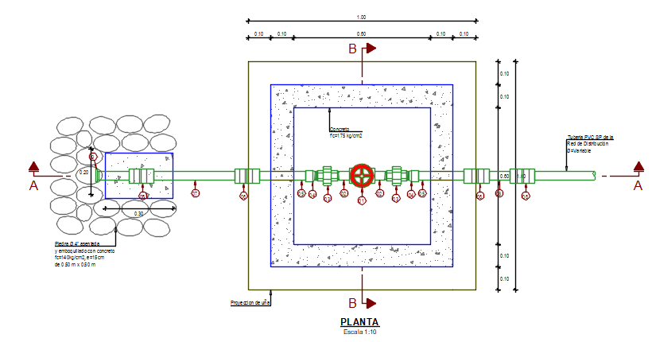 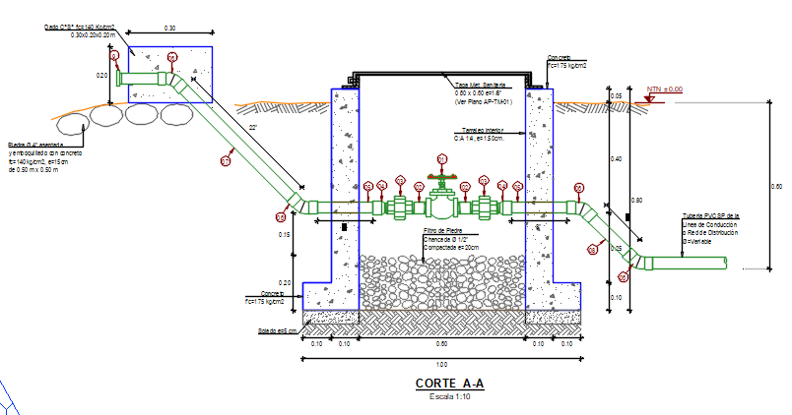 |  |  |  |  |  |  |  | 1 | Valvula compuerta Bronce | 01
 |  |  |  |  |  |  |  |  | 2 | Niple PVC L=2" | 02
 |  |  |  |  |  |  |  |  | 3 | Union universal PVC | 02
 |  |  |  |  |  |  |  |  | 4 | Adaptador UPR PVC | 02
 |  |  |  |  |  |  |  |  | 5 | Niple PVC L=8" | 03
 |  |  |  |  |  |  |  |  | 6 | Codo PVC SP x 45° | 04
 |  |  |  |  |  |  |  |  | 7 | Niple PVC L=22" | 01
 |  |  |  |  |  |  |  |  | 8 | Niple PVC L=7" | 01
 |  |  |  |  |  |  |  |  | 9 | Tee PVC SP | 01
 |  |  |  |  |  |  |  |  | 10 | Tapón macho F°G° | 01
 |  |  |  |  |  |  |  |  |  | Tuberia PVC C-10 | 03

PARTIDA | DESCRIPCION | UNIDAD | VECES | LONGITUD | ANCHO | ALTURA | SUB-TOTAL | TOTAL
01.08.02 | VALVULA DE PURGA TIPO 2 (3 und.) |  | 3
 | VALVULA DE PURGA TIPO 2 Ø = 1" |  | 3 |  |  |  |  |  | Ø = 1"

01.08.02.01 | TRABAJOS PRELIMINARES |  | 3 |  |  |  |  |  | Descripcion | Medida | Unidad
01.08.02.01.01 | LIMPIEZA Y DESBROCE DE TERRENO MANUAL | m2 |  |  |  |  | 5.56 | 16.68 | Caja de Valvulas
 | Caja de valvula |  | 1 | 1.60 | 1.60 |  | 2.56 |  | Ancho | 0.60 | m
 | Tuberia de limpieza |  | 1 | 3.00 | 1.00 |  | 3.00 |  | Largo | 0.60 | m
 |  |  |  |  |  |  |  |  | Altura | 0.70 | m
01.08.02.01.02 | TRAZO Y REPLANTEO PRELIMINAR PARA ESTRUCTURAS | m2 |  |  |  |  | 5.56 | 16.68 | Uña | 0.10 | m
 | Caja de valvula |  | 1 | 1.60 | 1.60 |  | 2.56 |  | Espesor de muro | 0.10 | m
 | Tuberia de limpieza |  | 1 | 3.00 | 1.00 |  | 3.00 |  | Cimentacion B

01.08.02.01.03 | TRAZO Y REPLANTEO DURANTE EL PROCESO PARA ESTRUCTURAS | m2 |  |  |  |  | 5.56 | 16.68
 | Caja de valvula |  | 1 | 1.60 | 1.60 |  | 2.56
 | Tuberia de limpieza |  | 1 | 3.00 | 1.00 |  | 3.00
 |  |  |  |  |  |  |  |  | Ancho | 1.00 | m
01.08.02.02 | MOVIMIENTO DE TIERRAS |  | 3 |  |  |  |  |  | Largo | 1.00 | m
01.08.02.02.01 | EXCAVACION MANUAL EN TERRENO NORMAL | m3 |  |  |  |  | 3.38 | 10.14 | Espesor de losa | 0.10 | m
 | Caja de valvula |  | 1 | Volumen |  | 1.58 | 1.58 |  | Excavacion
$$V=\frac{h}{6}\left[\left(2a+a´\right)xb+\left(2a´+a\right)xb´\right]$$
 |  |  |  | a | 1.60 |  |  |  | Fondo
 |  |  |  | b | 1.60 |  |  |  | Excavacion | 0.10 | m
 | Se considera 0.10m de |  |  | a´ | 1.20 |  |  |  | Ancho (a´) | 1.20 | m
 | excavacion y talud 1:0.25 |  |  | b´ | 1.20 |  |  |  | Largo (b´) | 1.20 | m
 |  |  |  | h | 0.80 |  |  |  | Superior
 |  |  |  |  |  |  |  |  | Excavacion | 0.20 | m
 | Zanja para tuberia de limpieza |  | 1 | 3.00 | 1.00 | 0.60 | 1.80 |  | Ancho (a) | 1.60 | m
 |  |  |  |  |  |  |  |  | Largo (b) | 1.60 | m
01.08.02.02.02 | RELLENO COMPACTADO CON MATERIAL PROPIO SELECCIONADO | m3 |  |  |  |  | 1.03 | 3.09 | Talud | 0.25 | m
 | Volumen de excavacion |  | 1 |  |  | 1.58 | 1.58 |  | Altura (h) | 0.80 | m
 | Volumen de muros |  | -1 | 0.80 | 0.80 | 0.70 | -0.45 |  | Superficie Libre (sl) | 0.05 | m
 | Volumen de losa |  | -1 | 1.00 | 1.00 | 0.10 | -0.10 |  | Filtro de piedra | 0.20 | m

01.08.02.02.03 | ACARREO Y ELIMINACION DE MAT. EXCEDENTE Dmax=30 m | m3 |  |  |  |  | 2.92 | 8.76
 | Excavacion - Esponjamiento 20% |  | 1 | 1.20 | Volumen | 3.38 | 4.06
 | Relleno - Compactacion 90% |  | -1 | 1.11 | Volumen | 1.03 | -1.14

01.08.02.03 | OBRAS DE CONCRETO SIMPLE |  | 3
01.08.02.03.01 | CONCRETO f'c=140 kg/cm2 EN DADOS | m3 |  |  |  |  | 0.01 | 0.04
 | Dado Movil |  | 1 | 0.30 | 0.20 | 0.20 | 0.01

01.08.02.04 | OBRAS DE CONCRETO ARMADO
01.08.02.04.01 | CONCRETO f'c=175 kg/cm2 EN MUROS | m3 |  |  |  |  | 0.20 | 0.59
 | Muro longitudinales |  | 2 | 0.80 | 0.10 | 0.70 | 0.11
 | Muros transversales |  | 2 | 0.60 | 0.10 | 0.70 | 0.08

01.08.02.04.02 | CONCRETO f'c=175 kg/cm2 EN LOSA | m3 |  |  |  |  | 0.06 | 0.19
 | Losa de fondo |  | 1 | 1.00 | 1.00 | 0.10 | 0.10
 | Descuento de Grava |  | -1 | 0.60 | 0.60 | 0.10 | -0.04

01.08.02.04.03 | ENCOFRADO Y DESENCOFRADO EN DADOS | m2 |  |  |  |  | 0.20 | 0.60
 | Dado Movil (laterles) |  | 2 | 0.20 |  | 0.20 | 0.08
 | Dado Movil (posterior y frontal) |  | 2 | 0.30 | 0.20 |  | 0.12

01.08.02.04.04 | ENCOFRADO Y DESENCOFRADO EN MUROS | m2 |  |  |  |  | 3.92 | 11.76
 | Muro longitudinales cara exterior |  | 2 | 0.80 |  | 0.70 | 1.12
 | Muro transversal cara exterior |  | 2 |  | 0.80 | 0.70 | 1.12
 | Muro longitudinales cara interior |  | 2 | 0.60 |  | 0.70 | 0.84
 | Muro transversal cara interior |  | 2 |  | 0.60 | 0.70 | 0.84

01.08.02.04.05 | ENCOFRADO Y DESENCOFRADO EN LOSAS | m2 |  |  |  |  | 0.64 | 1.92
 | Losa de fondo, longitudinal cara exterior |  | 2 | 1.00 |  | 0.10 | 0.20
 | Losa de fondo, transversal cara exterior |  | 2 |  | 1.00 | 0.10 | 0.20
 | Losa de fondo, longitudinal cara interior |  | 2 | 0.60 |  | 0.10 | 0.12
 | Losa de fondo, transversal cara interior |  | 2 |  | 0.60 | 0.10 | 0.12

01.08.02.04.06 | ACERO CORRUGADO f'y=4200 kg/cm2 G-60 | kg |  |  |  |  | 25.72 | 77.15
 | Ver planilla de metrado de acero |  | 1 |  |  |  | 25.72

01.08.02.05 | REVOQUES Y ENLUCIDOS Y MOLDURAS |  | 3
01.08.02.05.01 | TARRAJEO INTERIOR MEZCLA C:A 1:4, e=1.5 cm | m2 |  |  |  |  | 1.92 | 5.76
 | Muro longitudinales cara interior |  | 2 | 0.60 |  | 0.70 | 0.84
 | Muro transversal cara interior |  | 2 |  | 0.60 | 0.70 | 0.84
 | Losa de fondo, longitudinal cara interior |  | 2 | 0.60 |  | 0.10 | 0.12
 | Losa de fondo, transversal cara interior |  | 2 |  | 0.60 | 0.10 | 0.12

01.08.02.06 | ASENTADO DE PIEDRA |  | 3
01.08.02.06.01 | EMPEDRADO, ASENTADO Y EMBOQUILLADO C/CONCRETO f´c=140 kg/cm2, e=15 cm | m2 |  |  |  |  | 0.25 | 0.75
 | Proteccion de dado de anclaje |  | 1 | 0.50 | 0.50 |  | 0.25

01.08.02.07 | FILTROS |  | 3
01.08.02.07.01 | PIEDRA CHANCADA DE 1/2" | m3 |  |  |  |  | 0.07 | 0.22
 |  |  | 1 | 0.60 | 0.60 | 0.20 | 0.07

01.08.02.08 | INSTALACIONES SANITARIAS
01.08.02.08.01 | SUMINISTRO Y COLOC. DE ACCESORIOS EN VALVULA DE PURGA TIPO 2 Ø = 1" | und | 3 |  |  |  | 3.00 | 3.00
 | Valvula compuerta Bronce Ø = 1" | und | 1
 | Niple PVC L=2" Ø = 1" | und | 2
 | Union universal PVC Ø = 1" | und | 2
 | Adaptador UPR PVC Ø = 1" | und | 2
 | Niple PVC L=8" Ø = 1" | und | 3
 | Codo PVC SP x 45° Ø = 1" | und | 4
 | Niple PVC L=22" Ø = 1" | und | 1
 | Niple PVC L=7" Ø = 1" | und | 1
 | Tee PVC SP Ø = 1" | und | 1
 | Tapón macho PVC Ø = 1" | und | 1
 | Cinta teflon | und | 5
 | Pegamento para PVC | und | 1

01.08.02.09 | CARPINTERIA METALICA |  | 3
01.08.02.09.01 | SUMINISTRO E INST. DE TAPA METALICA DE 0.60 x 0.60 m e=1/8" INC. ACCESORIOS + PINTURA | und | 1 |  |  |  | 1.00 | 3.00

1.9 VALV-CONTROL
PLANILLA DE METRADOS DE AGUA POTABLE
"CREACION DEL SERVICIO DE AGUA POTABLE RURAL Y CREACION DEL SERVICIO DE ALCANTARILLADO U OTRAS FORMAS DE DISPOSICION SANITARIA DE EXCRETAS EN EL SECTOR NUEVA ESPERANZA DE LA CC.NN. BAJO PITOCUNA DISTRITO DE RIO NEGRO, PROVINCIA DE SATIPO, DEPARTAMENTO DE JUNIN"
VALVULA DE CONTROL
 |  |  |  |  |  |  |  |  | N° | ACCESORIOS | UNIDAD
 | 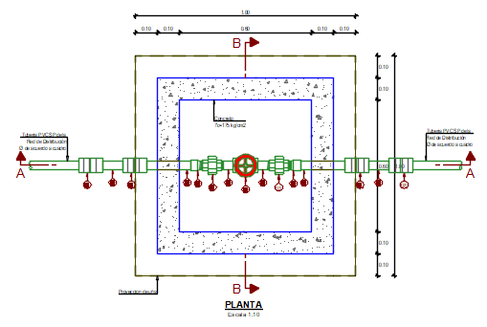 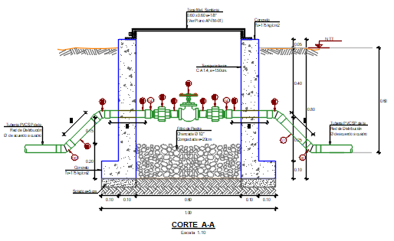 |  |  |  |  |  |  |  | 1 | Valvula compuerta Bronce | 01
 |  |  |  |  |  |  |  |  | 2 | Niple PVC L=2" | 02
 |  |  |  |  |  |  |  |  | 3 | Union universal PVC | 02
 |  |  |  |  |  |  |  |  | 4 | Adaptador UPR PVC | 02
 |  |  |  |  |  |  |  |  | 5 | Codo PVC SP x 45° | 04
 |  |  |  |  |  |  |  |  | 6 | Niple PVC L=8" | 02
 |  |  |  |  |  |  |  |  | 7 | Niple PVC L=7" | 02

 |  |  |  |  |  |  |  |  | VALVULA DE CONTROL (21 und.)
PARTIDA | DESCRIPCION | UNIDAD | VECES | LONGITUD | ANCHO | ALTURA | SUB-TOTAL | TOTAL
01.09 | VALVULA DE CONTROL (6 und.) |  | 6
 | VALVULA DE CONTROL Ø = 1" |  | 5 |  |  |  |  |  | Ø = 1"
 | VALVULA DE CONTROL Ø = 3/4" |  | 1 |  |  |  |  |  | Ø = 3/4"

01.09.01 | TRABAJOS PRELIMINARES |  | 6 |  |  |  |  |  | Descripcion | Medida | Unidad
01.09.01.01 | LIMPIEZA Y DESBROCE DE TERRENO MANUAL | m2 |  |  |  |  | 2.33 | 13.98 | Caja de Valvulas
 | Caja de valvula |  | 1 | 1.53 | 1.53 |  | 2.33 |  | Ancho | 0.60 | m
 |  |  |  |  |  |  |  |  | Largo | 0.60 | m
01.09.01.02 | TRAZO Y REPLANTEO PRELIMINAR PARA ESTRUCTURAS | m2 |  |  |  |  | 2.33 | 13.98 | Altura | 0.70 | m
 | Caja de valvula |  | 1 | 1.53 | 1.53 |  | 2.33 |  | Uña | 0.10 | m

01.09.01.03 | TRAZO Y REPLANTEO DURANTE EL PROCESO PARA ESTRUCTURAS | m2 |  |  |  |  | 2.33 | 13.98 | Espesor de muro | 0.10 | m
 | Caja de valvula |  | 1 | 1.53 | 1.53 |  | 2.33 |  | Cimentacion B
 |  |  |  |  |  |  |  |  | Largo | 1.00 | m
01.09.02 | MOVIMIENTO DE TIERRAS |  | 6 |  |  |  |  |  | Ancho | 1.00 | m
01.09.02.01 | EXCAVACION MANUAL EN TERRENO NORMAL | m3 |  |  |  |  | 1.21 | 7.26 | Espesor de losa | 0.10 | m
 | Caja de valvula |  | 1 | Volumen |  | 1.21 | 1.21 |  | Excavacion
$$V=\frac{h}{6}\left[\left(2a+a´\right)xb+\left(2a´+a\right)xb´\right]$$
 |  |  |  | a | 1.53 |  |  |  | Fondo
 |  |  |  | b | 1.53 |  |  |  | Excavacion | 0.10 | m
 | Se considera 0.10m de |  |  | a´ | 1.20 |  |  |  | Ancho (a´) | 1.20 | m
 | excavacion y talud 1:0.25 |  |  | b´ | 1.20 |  |  |  | Largo (b´) | 1.20 | m
 |  |  |  | h | 0.65 |  |  |  | Superior
 |  |  |  |  |  |  |  |  | Excavacion | 0.16 | m
 |  |  |  |  |  |  |  |  | Ancho (a) | 1.53 | m
01.09.02.02 | RELLENO COMPACTADO CON MATERIAL PROPIO SELECCIONADO | m3 |  |  |  |  | 0.66 | 3.96 | Largo (b) | 1.53 | m
 | Volumen de excavacion |  | 1 |  |  | 1.21 | 1.21 |  | Talud | 0.25 | m
 | Volumen de muros |  | -1 | 0.80 | 0.80 | 0.70 | -0.45 |  | Altura (h) | 0.65 | m
 | Volumen de losa |  | -1 | 1.00 | 1.00 | 0.10 | -0.10 |  | Superficie Libre (sl) | 0.05 | m
 |  |  |  |  |  |  |  |  | Filtro de piedra | 0.20 | m
01.09.02.03 | ACARREO Y ELIMINACION DE MAT. EXCEDENTE Dmax=30 m | m3 |  |  |  |  | 0.55 | 3.30
 | Excavacion - Esponjamiento 20% |  | 1 |  |  |  | 0.55

01.09.03 | OBRAS DE CONCRETO ARMADO |  | 6
01.09.03.01 | CONCRETO f'c=175 kg/cm2 EN MUROS | m3 |  |  |  |  | 0.20 | 1.18
 | Muro longitudinales |  | 2 | 0.80 | 0.10 | 0.70 | 0.11
 | Muros transversales |  | 2 | 0.60 | 0.10 | 0.70 | 0.08

01.09.03.02 | CONCRETO f'c=175 kg/cm2 EN LOSA | m3 |  |  |  |  | 0.06 | 0.38
 | Losa de fondo |  | 1 | 1.00 | 1.00 | 0.10 | 0.10
 | Descuento de Grava |  | -1 | 0.60 | 0.60 | 0.10 | -0.04

01.09.03.03 | ENCOFRADO Y DESENCOFRADO EN MUROS | m2 |  |  |  |  | 3.92 | 23.52
 | Muro longitudinales cara exterior |  | 2 | 0.80 |  | 0.70 | 1.12
 | Muro transversal cara exterior |  | 2 |  | 0.80 | 0.70 | 1.12
 | Muro longitudinales cara interior |  | 2 | 0.60 |  | 0.70 | 0.84
 | Muro transversal cara interior |  | 2 |  | 0.60 | 0.70 | 0.84

01.09.03.04 | ENCOFRADO Y DESENCOFRADO EN LOSAS | m2 |  |  |  |  | 0.64 | 3.84
 | Losa de fondo, longitudinal cara exterior |  | 2 | 1.00 |  | 0.10 | 0.20
 | Losa de fondo, transversal cara exterior |  | 2 |  | 1.00 | 0.10 | 0.20
 | Losa de fondo, longitudinal cara interior |  | 2 | 0.60 |  | 0.10 | 0.12
 | Losa de fondo, transversal cara interior |  | 2 |  | 0.60 | 0.10 | 0.12

01.09.03.05 | ACERO CORRUGADO f'y=4200 kg/cm2 G-60 | kg |  |  |  |  | 25.72 | 154.29
 | Ver planilla de metrado de acero |  | 1 |  |  |  | 25.72

01.09.04 | REVOQUES Y ENLUCIDOS |  | 6
01.09.04.01 | TARRAJEO INTERIOR MEZCLA C:A 1:4, e=1.5 cm | m2 |  |  |  |  | 1.92 | 11.52
 | Muro longitudinales cara interior |  | 2 | 0.60 |  | 0.70 | 0.84
 | Muro transversal cara interior |  | 2 |  | 0.60 | 0.70 | 0.84
 | Losa de fondo, longitudinal cara interior |  | 2 | 0.60 |  | 0.10 | 0.12
 | Losa de fondo, transversal cara interior |  | 2 |  | 0.60 | 0.10 | 0.12

01.09.05 | FILTROS |  | 6
01.09.05.01 | PIEDRA CHANCADA DE 1/2" | m3 |  |  |  |  | 0.07 | 0.43
 |  |  | 1 | 0.60 | 0.60 | 0.20 | 0.07

01.09.06 | INSTALACIONES SANITARIAS |  | 5
01.09.06.01 | SUMINISTRO Y COLOC. DE ACCESORIOS EN VALVULA DE CONTROL Ø = 1" | und | 5 |  |  |  | 5.00 | 5.00
 | Valvula compuerta Bronce Ø = 1" | und | 1
 | Niple PVC L=2" Ø = 1" | und | 2
 | Union universal PVC Ø = 1" | und | 2
 | Adaptador UPR PVC Ø = 1" | und | 2
 | Codo PVC SP x 45° Ø = 1" | und | 4
 | Niple PVC L=8" Ø = 1" | und | 2
 | Niple PVC L=7" Ø = 1" | und | 2

01.09.06.02 | SUMINISTRO Y COLOC. DE ACCESORIOS EN VALVULA DE CONTROL Ø = 3/4" | und | 1 |  |  |  | 1.00 | 1.00
 | Valvula compuerta Bronce Ø = 3/4" | und | 1
 | Niple PVC L=2" Ø = 3/4" | und | 2
 | Union universal PVC Ø = 3/4" | und | 2
 | Adaptador UPR PVC Ø = 3/4" | und | 2
 | Codo PVC SP x 45° Ø = 3/4" | und | 4
 | Niple PVC L=8" Ø = 3/4" | und | 2
 | Niple PVC L=7" Ø = 3/4" | und | 2

01.09.07 | CARPINTERIA METALICA |  | 6
01.09.07.01 | SUMINISTRO E INST. DE TAPA METALICA DE 0.60 x 0.60 m e=1/8" INC. ACCESORIOS + PINTURA | und | 1 |  |  |  | 1.00 | 6.00

 |  |  | CARACTERISTICAS DE ACERO CORRUGADO
 |  |  | Diametro |  | Area (cm2) | Diametro (cm) | Perimetro (cm) | Peso (kg/m)
 |  |  | Pulg. | mm
 |  |  | 0.25 | 6 | 0.317 | 0.635 | 1.995 | 0.222
 |  |  |  | 8 | 0.503 | 0.800 |  | 0.400
 |  |  | 0.375 | - | 0.713 | 0.953 | 2.992 | 0.560
 |  |  |  | 12 | 1.131 | 1.200 |  | 0.890
 |  |  | 0.5 | - | 1.267 | 1.270 | 3.990 | 0.994
 |  |  | 0.625 | - | 1.979 | 1.588 | 4.987 | 1.552
 |  |  | 0.75 | - | 2.850 | 1.905 | 5.985 | 2.235
 |  |  | 1 | - | 5.067 | 2.540 | 7.980 | 3.973
 |  |  | 1.375 | - | 9.580 | 3.493 | 10.972 | 7.907

1.15 LAV. INICIAL.
PLANILLA DE METRADOS DE AGUA POTABLE
"CREACION DEL SERVICIO DE AGUA POTABLE RURAL Y CREACION DEL SERVICIO DE ALCANTARILLADO U OTRAS FORMAS DE DISPOSICION SANITARIA DE EXCRETAS EN EL SECTOR NUEVA ESPERANZA DE LA CC.NN. BAJO PITOCUNA DISTRITO DE RIO NEGRO, PROVINCIA DE SATIPO, DEPARTAMENTO DE JUNIN"
LAVADERO MULTIUSO PARA I.E. INICIAL

 | 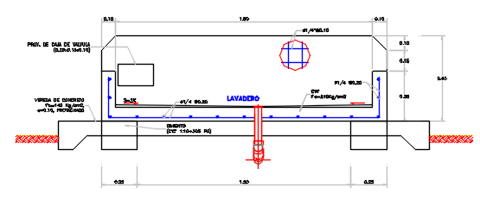

PARTIDA | DESCRIPCION | UNIDAD | VECES | LONGITUD | ANCHO | ALTURA | SUB-TOTAL | TOTAL
01.15 | LAVADERO MULTIUSO PARA I.E.INICIAL (1 Und.) |  | 1
01.15.01 | TRABAJOS PRELIMINARES |  | 1
01.15.01.01 | LIMPIEZA Y DESBROCE DE TERRENO MANUAL | m2 |  |  |  |  |  | 6.25
 | Tuberia de agua potable 1/2" |  | 1 | 3.00 | 0.50 |  | 1.50
 | Tubería de desagüe 2" |  | 1 | 3.00 | 0.50 |  | 1.50
 | Lavadero |  | 1 | 2.00 | 0.65 |  | 1.30
 | Vereda Frontal |  | 1 | 2.60 | 0.60 |  | 1.56
 | Vereda lateral |  | 2 | 0.30 | 0.65 |  | 0.39

01.15.01.02 | TRAZO Y REPLANTEO PRELIMINAR PARA ESTRUCTURAS | m2 |  |  |  |  |  | 6.25
 | Tuberia de agua potable 1/2" |  | 1 | 3.00 | 0.50 |  | 1.50
 | Tubería de desagüe 2" |  | 1 | 3.00 | 0.50 |  | 1.50
 | Lavadero |  | 1 | 2.00 | 0.65 |  | 1.30
 | Vereda Frontal |  | 1 | 2.60 | 0.60 |  | 1.56
 | Vereda Lateral |  | 2 | 0.30 | 0.65 |  | 0.39

01.15.01.03 | TRAZO Y REPLANTEO DURANTE EL PROCESO PARA ESTRUCTURAS | m2 |  |  |  |  |  | 6.25
 | Tuberia de agua potable 1/2" |  | 1 | 3.00 | 0.50 |  | 1.50
 | Tubería de desagüe 2" |  | 1 | 3.00 | 0.50 |  | 1.50
 | Lavadero |  | 1 | 2.00 | 0.65 |  | 1.30
 | Vereda Frontal |  | 1 | 2.60 | 0.60 |  | 1.56
 | Vereda Lateral |  | 2 | 0.30 | 0.65 |  | 0.39

01.15.02 | MOVIMIENTO DE TIERRAS
01.15.02.01 | EXCAVACIÓN MANUAL EN TERRENO NORMAL | m3 |  |  |  |  |  | 0.33
 | Lavadero - cimiento |  | 1 | 2.00 | 0.65 | 0.10 | 0.13
 | Vereda frontal |  | 1 | 2.6 | 0.6 | 0.10 | 0.16
 | Vereda lateral |  | 2 | 0.3 | 0.65 | 0.10 | 0.04

01.15.02.02 | RELLENO CON MATERIAL PROPIO SELECCIONADO | m3 |  |  |  |  |  | 0.14
 | Lavadero - cimiento |  | 1 | 1.50 | 0.65 | 0.10 | 0.10
 | Vereda frontal |  | 1 | Area= | 0.02 | 2.60 | 0.04

01.15.02.03 | ELIMINACION DE DESMONTE DE TERRENO NORMAL D= 500m | m3 |  |  |  |  |  | 0.23
 | Excavacion - Esponjamiento 20% |  | 1 | 1.20 | Volumen | 0.19 | 0.23

01.15.03 | OBRAS DE CONCRETO SIMPLE
01.15.03.01 | CONCRETO CICLOPEO 1:10 + 30% PM | m3 |  |  |  |  |  | 0.07
 | Cimentacion lavadero |  | 2 | 0.25 | 0.65 | 0.20 | 0.07

01.15.04 | OBRAS DE CONCRETO ARMADO
01.15.04.01 | CONCRETO f'c=210 kg/cm2 EN MUROS | m3 |  |  |  |  |  | 0.23
 | Muro Posterior Lavadero |  | 1 | 0.15 | Area = | 0.99 | 0.16
 | Lavadero Muro lateral |  | 2 | 0.10 | 0.40 | 0.25 | 0.02
 | Lavadero Muro frontal |  | 1 | 2.00 | 0.10 | 0.25 | 0.05

01.15.04.02 | CONCRETO f'c=210 kg/cm2 EN LOSA | m3 |  |  |  |  |  | 0.14
 | Lavadero Losa |  | 1 | 2.00 | 0.65 | 0.10 | 0.14

01.15.04.03 | ENCOFRADO Y DESENCOFRADO / PARA LAVADEROS - MURO | m2 |  |  |  |  |  | 4.49
 | Muro posterior - cara interior |  | 1 | Area = | 0.94 |  | 1.03
 | Muro posterior - cara exterior |  | 1 | Area = | 1.19 |  | 1.31
 | Muro posterior - cara lateral |  | 2 |  | 0.15 | 0.50 | 0.17
 | Muro - cara lateral exterior |  | 2 |  | 0.65 | 0.35 | 0.50
 | Muro - cara Lateral Interior |  | 2 |  | 0.40 | 0.25 | 0.22
 | Muro Frontal - interior |  | 1 | 1.80 |  | 0.25 | 0.50
 | Muro Frontal - exterior |  | 1 | 2.00 |  | 0.35 | 0.77

01.15.04.04 | ACERO CORRUGADO f'y=4200 kg/cm2 G-60 | kg |  |  |  |  |  | 8.93
 | Ver planilla de metrado de acero |  |  |  |  |  | 8.93

01.15.05 | REVOQUES Y ENLUCIDOS |  | 1
01.15.05.01 | TARRAJEO CON IMPERMEABILIZANTE PULIDO C:A 1:2 / PARA LAVADEROS INST. EDUCATIVO | m2 |  |  |  |  |  | 3.03
 | Muro posterior - cara interior |  | 1 | Area = |  | 0.94 | 0.94
 | Losa inferior - cara superior |  | 1 | 1.80 | 0.40 |  | 0.72
 | Muro - cara Lateral Interior |  | 2 |  | 0.40 | 0.25 | 0.20
 | Muro Frontal - interior |  | 1 | 1.80 |  | 0.25 | 0.45
 | Mortero para pendiente de fondo S=2% |  | 1 | 1.80 | 0.40 |  | 0.72

01.15.05.02 | TARRAJEO EXTERIOR MEZCLA C:A 1:4, e=1.5 cm / PARA LAVADEROS | m2 |  |  |  |  |  | 3.14
 | Muro posterior - cara exterior |  | 1 | Area = |  | 1.19 | 1.19
 | Muro posterior - cara lateral |  | 2 |  | 0.15 | 0.50 | 0.15
 | Muro posterior - cara superior |  | 1 | 2.00 | 0.15 |  | 0.30
 | Muro lateral - cara exterior |  | 2 |  | 0.50 | 0.35 | 0.35
 | Muro lateral - cara superior |  | 2 | 0.15 | 0.50 |  | 0.15
 | Muro Frontal - cara exterior |  | 1 | 2.00 |  | 0.35 | 0.70
 | Muro Frontal - cara superior |  | 1 | 2.00 | 0.15 |  | 0.30

01.15.06 | INSTALACIONES SANITARIAS |  | 1
01.15.06.01 | SUMINISTRO Y COLOC. DE ACCESORIOS EN LAVADERO I.E. INICIAL | und | 1 |  |  |  | 1.00 | 1.00
 | Instalaciones de agua
 | Tee PVC SP Ø = 3/4" | und | 3
 | CODO SP PVC Ø = 3/4" x 90° | und | 3
 | REDUCCIÓN SP PVC 3/4" A 1/2" | und | 3
 | ADAPTADOR UPR PVC 1/2" | und | 3 |  |  |  |  |  | 89
 | CODO PVC C/ROSCAx 90° Ø = 1/2" | und | 3 |  |  |  |  |  | 75.423728814
 | NIPLE C/ROSCA PVC 1/2" x 2" | und | 3
 | UNION DE ROSCA INTERNA DE BRONCE 1/2" | und | 3
 | LLAVE DE ALTA RESISTENCIA BRONCE CROMADO 1/2", 250 lbs. | und | 3
 | CODO SP PVC 1/2" X 90° | und | 1
 | TUBERÍA PVC CLASE 10 DE 3/4" | m | 4.00
 | TUBERÍA PVC CLASE 10 DE 1/2" | m | 1.50
 | Cinta teflon | und | 5
 | Pegamento para PVC 1/4 gln | und | 1
 | Instalaciones de desague
 | SUMIDERO DE BRONCE 2" | und | 1
 | CODO PVC 2" X 45° | und | 2
 | TEE SANITARIA PVC 2" | und | 3
 | TAPON PVC 2" | und | 2
 | TUBERIA PVC 2" | m | 1.50

 |  |  | CARACTERISTICAS DE ACERO CORRUGADO
 |  |  | Diametro |  | Area (cm2) | Diametro (cm) | Perimetro (cm) | Peso (kg/m)
 |  |  | Pulg. | mm
 |  |  | 0.25 | 6 | 0.317 | 0.635 | 1.995 | 0.222
 |  |  |  | 8 | 0.503 | 0.800 |  | 0.400
 |  |  | 0.375 | - | 0.713 | 0.953 | 2.992 | 0.560
 |  |  |  | 12 | 1.131 | 1.200 |  | 0.890
 |  |  | 0.5 | - | 1.267 | 1.270 | 3.990 | 0.994
 |  |  | 0.625 | - | 1.979 | 1.588 | 4.987 | 1.552
 |  |  | 0.75 | - | 2.850 | 1.905 | 5.985 | 2.235
 |  |  | 1 | - | 5.067 | 2.540 | 7.980 | 3.973
 |  |  | 1.375 | - | 9.580 | 3.493 | 10.972 | 7.907

1.16 LAVAD. PRIMAR.
PLANILLA DE METRADOS DE AGUA POTABLE
"CREACION DEL SERVICIO DE AGUA POTABLE RURAL Y CREACION DEL SERVICIO DE ALCANTARILLADO U OTRAS FORMAS DE DISPOSICION SANITARIA DE EXCRETAS EN EL SECTOR NUEVA ESPERANZA DE LA CC.NN. BAJO PITOCUNA DISTRITO DE RIO NEGRO, PROVINCIA DE SATIPO, DEPARTAMENTO DE JUNIN"
LAVADERO MULTIUSO PARA I. E. PRIMARIA

 | 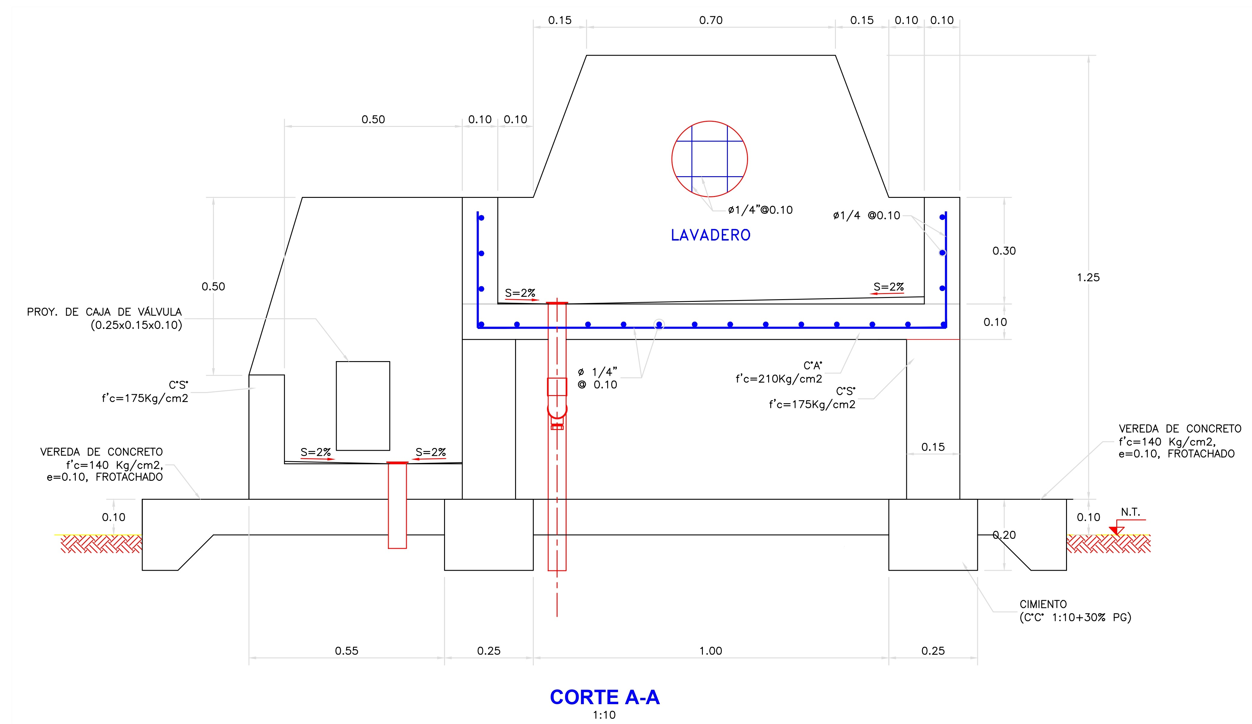 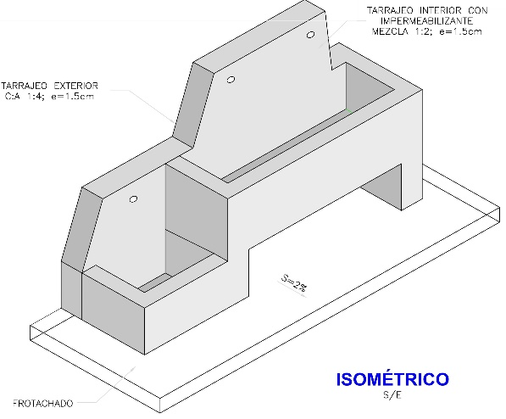

PARTIDA | DESCRIPCION | UNIDAD | VECES | LONGITUD | ANCHO | ALTURA | SUB-TOTAL | TOTAL
01.16 | LAVADERO MULTIUSO PARA I.E.PRIMARIA (1 Und.) |  | 1
01.16.01 | TRABAJOS PRELIMINARES |  | 1
01.16.01.01 | LIMPIEZA Y DESBROCE DE TERRENO MANUAL | m2 |  |  |  |  | 8.20 | 8.20
 | Tuberia de agua potable 3/4" |  | 1 | 3.00 | 0.50 |  | 1.50
 | Tubería de desagüe 2" |  | 1 | 3.00 | 0.50 |  | 1.50
 | Lavadero |  | 1 | 2.60 | 1.25 |  | 3.25
 | Vereda Frontal |  | 1 | 2.60 | 0.60 |  | 1.56
 | Vereda Posterior |  | 2 | 0.65 | 0.30 |  | 0.39

01.16.01.02 | TRAZO Y REPLANTEO PRELIMINAR PARA ESTRUCTURAS | m2 |  |  |  |  | 8.20 | 8.20
 | Tuberia de agua potable 3/4" |  | 1 | 3.00 | 0.50 |  | 1.50
 | Tubería de desagüe 2" |  | 1 | 3.00 | 0.50 |  | 1.50
 | Lavadero |  | 1 | 2.60 | 1.25 |  | 3.25
 | Vereda Frontal |  | 1 | 2.60 | 0.60 |  | 1.56
 | Vereda Lateral |  | 2 | 0.65 | 0.30 |  | 0.39

01.16.01.03 | TRAZO Y REPLANTEO DURANTE EL PROCESO PARA ESTRUCTURAS | m2 |  |  |  |  | 8.20 | 8.20
 | Tuberia de agua potable 3/4" |  | 1 | 3.00 | 0.50 |  | 1.50
 | Tubería de desagüe 2" |  | 1 | 3.00 | 0.50 |  | 1.50
 | Lavadero |  | 1 | 2.60 | 1.25 |  | 3.25
 | Vereda Frontal |  | 1 | 2.60 | 0.60 |  | 1.56
 | Vereda Lateral |  | 2 | 0.65 | 0.30 |  | 0.39

01.16.02 | MOVIMIENTO DE TIERRAS |  | 1
01.16.02.01 | EXCAVACIÓN MANUAL EN TERRENO NORMAL | m3 |  |  |  |  | 0.39 | 0.39
 | Lavadero- cimiento |  | 2 | 0.25 | 0.65 | 0.10 | 0.03
 | Vereda |  | 1 | 2.60 | 1.25 | 0.10 | 0.33
 | Descuento de cimiento de lavadero |  | 2 | 0.25 | 0.65 | 0.10 | 0.03

01.16.02.02 | RELLENO COMPACTADO CON MATERIAL PROPIO SELECCIONADO | m3 |  |  |  |  | 0.33 | 0.33
 | Lavadero- cimiento |  | 1 | 0.25 | 0.65 | 0.10 | 0.02
 | Vereda |  | 2 | 0.85 | area | 0.18 | 0.31

01.16.02.03 | ACARREO Y ELIMINACION DE MAT. EXCEDENTE Dmax=60 m | m3 |  |  |  |  | 0.07 | 0.07
 | Excavacion - Esponjamiento 20% |  | 1 | 1.20 | Volumen | 0.06 | 0.07

01.16.03 | OBRAS DE CONCRETO SIMPLE |  | 1
01.16.03.01 | CONCRETO CICLOPEO 1:10 + 30% PM | m3 |  |  |  |  | 0.07 | 0.07
 | Cimentacion lavadero |  | 2 | 0.25 | 0.65 | 0.20 | 0.07

01.16.03.02 | CONCRETO f'c=140 Kg/cm2 EN VEREDA | m3 |  |  |  |  | 0.48 | 0.48
 | Muro Posterior Lavadero Inferior |  | 1 | Area = | 1.38 | 0.15 | 0.21
 | Muro Lateral Lavadero inferior |  | 2 | 0.60 | 0.10 | 0.35 | 0.04
 | Muro frontal Lavadero inferior |  | 2 | 0.60 | 0.10 | 0.35 | 0.04
 | Base de Lavadero inferior |  | 2 | 0.60 | 0.40 | 0.10 | 0.05
 | Soporte lateral de lavadero |  | 1 | 0.15 | 0.65 | 0.45 | 0.04
 | Soporte posterior de lavadero |  | 1 | 0.15 | 1.20 | 0.45 | 0.08

01.16.03.03 | CONCRETO f'c=175 kg/cm2 EN LAVADERO INFERIOR | m3 |  |  |  |  | 0.32 | 0.32
 | Encofrado de cimiento |  | 4 | 0.36 |  | 0.20 | 0.29
 |  | m2
01.16.03.04 | ENCOFRADO Y DESENCOFRADO DE VEREDA Y CIMIENTO |  |  |  |  |  | 1.94 | 1.94
 | Muro posterior - cara interior y exterior |  | 2 | area | 0.50 |  | 1.00
 | Muro frontal exterior |  | 1 | 0.60 |  | 0.35 | 0.21
 | Muro frontal interior |  | 1 | 0.50 |  | 0.25 | 0.13
 | Muro lateral interior |  | 2 |  | 0.40 | 0.25 | 0.20
 | Muro lateral exterior |  | 1 |  | 0.65 | 0.35 | 0.23

01.16.04 | OBRAS DE CONCRETO ARMADO |  | 1
01.16.04.01 | CONCRETO f'c = 210 kg/cm2 EN MUROS | m3 |  |  |  |  | 0.15 | 0.15
 | Muro de apoyo Frontal |  | 1 | 1.40 | 0.10 | 0.30 | 0.04
 | Muro de apoyo Posterior |  | 1 | 0.10 | area | 0.76 | 0.08
 | Muro de apoyo lateral |  | 2 | 0.10 | 0.40 | 0.30 | 0.02

01.16.04.02 | CONCRETO f'c = 210 kg/cm2 EN LOSA | m3 |  |  |  |  | 0.09 | 0.09
 | Losa Fondo de Lavadero |  | 1 | 1.40 | 0.65 | 0.10 | 0.09

01.16.04.03 | ENCOFRADO Y DESENCOFRADO / PARA LAVADEROS - MUROS | m2 |  |  |  |  | 4.86 | 4.86
 | LAVADERO GRANDE
 | Muro posterior - cara interior y exterior |  | 2 | area | 1.53 |  | 3.06
 | Muro Lateral - caras exterior |  | 2 |  | 0.65 | 0.85 | 1.11
 | Muro Lateral - caras interior |  | 2 |  | 0.40 | 0.30 | 0.24
 | Muro lateral - cara interior |  | 2 |  | 0.50 | 0.45 | 0.45

01.16.04.04 | ENCOFRADO Y DESENCOFRADO / PARA LAVADEROS - LOSAS | m2 |  |  |  |  | 0.55 | 0.55
 | LAVADERO GRANDE
 | Losa inferior- cara inferior |  | 1 | 1.10 | 0.50 |  | 0.55

01.16.04.05 | ACERO CORRUGADO f'y=4200 kg/cm2 G-60 | kg |  |  |  |  | 11.10 | 11.10
 | Ver planilla de metrado de acero |  | 1 |  |  |  | 10.57

01.16.05 | REVOQUES Y ENLUCIDOS |  | 1
01.16.05.01 | TARRAJEO CON IMPERMEABILIZANTE PULIDO C:A 1:3 / PARA LAVADEROS INST. EDUCATIVO | m2 |  |  |  |  | 3.06 | 3.06
 | LAVADERO GRANDE
 | Muro frontal - cara interior |  | 1 | 1.20 |  | 0.30 | 0.36
 | Muro posterior - cara interior |  | 1 | area | 0.70 |  | 0.70
 | Muro lateral - cara interior |  | 2 | 0.40 |  | 0.30 | 0.24
 | Fondo de losa de lavadero |  | 1 | 1.20 | 0.40 |  | 0.48

 | LAVADERO CHICO
 | Muro posterior - cara interior |  | 1 | area | 0.39 |  | 0.39
 | Muro frontal - cara interior |  | 1 | 0.50 |  | 0.25 | 0.13
 | Muro lateral - cara interior |  | 1 | 0.40 |  | 0.25 | 0.10
 | Muro lateral - cara interior |  | 1 | 0.50 |  | 0.75 | 0.38
 | Fondo de losa de lavadero |  | 1 | 0.50 | 0.40 |  | 0.20
 | Borde de caja de valvula |  | 1 | 0.80 | 0.10 |  | 0.08

01.16.05.02 | TARRAJEO EXTERIOR MEZCLA C:A 1:4, e=1.5 cm / PARA LAVADEROS | m2 |  |  |  |  | 5.91 | 5.91
 | LAVADERO GRANDE
 | Muro frontal - cara exterior |  | 1 | 1.40 |  | 0.40 | 0.56
 | Muro posterior - cara exterior |  | 1 | area = | 1.53 |  | 1.53
 | Muro posterior - cara interior |  | 1 | 1.10 |  | 0.45 | 0.50
 | Muro lateral exterior |  | 1 | 0.65 |  | 0.40 | 0.26
 | Losa - cara inferior |  | 1 | 1.10 | 0.50 |  | 0.55
 | Zoporte lateral - cara interior |  | 2 |  | 0.50 | 0.45 | 0.45
 | Zoporte lateral - cara exterior |  | 1 |  | 0.65 | 0.40 | 0.26
 | Zoporte lateral - cara lateral |  | 2 |  | 0.15 | 0.45 | 0.14
 | Parte superior de muro posterior |  | 1 | 1.95 | 0.15 |  | 0.29
 | Parte superior de muro de apoyo |  | 1 | 2.20 | 0.10 |  | 0.22
 | LAVADERO CHICO
 | Muro posterior - cara exterior |  | 1 | Area = | 0.47 |  | 0.47
 | Muro frontal - cara exterior |  | 1 | 0.60 |  | 0.35 | 0.21
 | Muro lateral - cara exterior |  | 1 |  | 0.65 | 0.35 | 0.23
 | Parte superior de muro posterior |  | 1 | 0.92 | 0.15 |  | 0.14
 | Parte superior de muro lateral y frontal |  | 1 | 1.00 | 0.10 |  | 0.10

01.16.06 | INSTALACIONES SANITARIAS |  | 1
01.16.06.01 | SUMINISTRO Y COLOC. DE ACCESORIOS EN LAVADERO MULTIUSO PARA I. E. PRIMARIA | und | 1 |  |  |  | 1.00 | 1.00
...

